Quản Lý Doanh Thu
Project Name | XÂY DỰNG HỆ THỐNG QUẢN LÝ VÀ KIỂM DUYỆT VĂN BẢN TÍCH HỢP CHỮ KÝ SỐ VỚI THUẬT TOÁN RSA
Module Code | Xem văn bản đến
 | Hoàn thành | Lỗi | Chưa kiểm tra | Bị chặn | Tổng lần kiểm tra
Round 1 | 21 | 0 | 0 | 0 | 21
Round 2 | 21 | 0 | 0 | 0 | 21
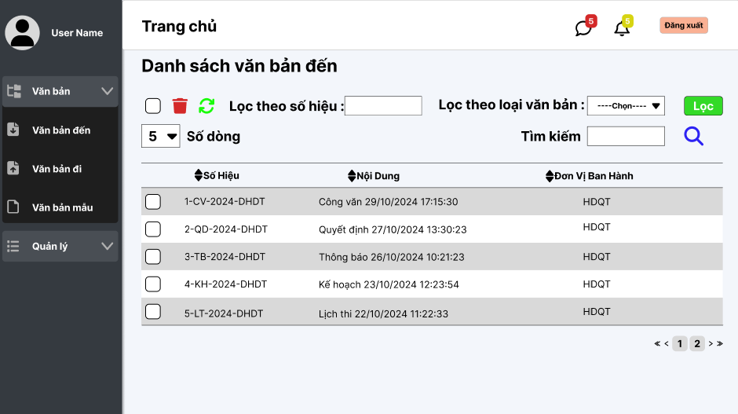

Test Case ID | Mô tả | Quy trình | Điều kiện tiên quyết | Kết quả mong đợi | Kết quả thực tế | Kết quả |  |  |  |  |  | Chú thích
 |  |  |  |  |  | Vòng 1 |  |  | Vòng 2
 |  |  |  |  |  | Trạng thái | Ngày kiểm tra | Người kiểm tra | Trạng thái | Ngày kiểm tra | Người kiểm tra
GUI_SHOW Quản Lý Doanh Thu
GUI-ADM01 | [Sidebar] hiển thị | Đăng nhập tài khoản Admin | Có quyền admin | Hiển thị menu: Trang chủ, Quản lý Admin, Tour, Booking, Đăng xuất | Như mong đợi | Passed | 30/04/2025 | Khải | Passed | 10/04/2025 | Khải
GUI-ADM02 | [Thống kê tổng quan] ô thống kê | Trang Dashboard | Có dữ liệu trong hệ thống | Hiển thị 4 ô: Tour hoạt động, Booking, Người đăng ký, Doanh thu | Như mong đợi | Passed | 30/04/2025 | Khải | Passed | 10/04/2025 | Khải
GUI-ADM03 | [Biểu đồ hình tròn – Điểm đến] | Dashboard load xong | Có dữ liệu tour | Hiển thị đúng phân loại miền Bắc, Trung, Nam, Tây Nguyên | Như mong đợi | Passed | 30/04/2025 | Khải | Passed | 10/04/2025 | Khải
GUI-ADM04 | [Biểu đồ hình tròn – Thanh toán] | Dashboard load xong | Có giao dịch thanh toán | Hiển thị các phương thức: Vnpay, Văn phòng | Như mong đợi | Passed | 30/04/2025 | Khải | Passed | 10/04/2025 | Khải
GUI-ADM05 | [Bảng “Tour được đặt nhiều nhất”] | Load Dashboard | Có dữ liệu đặt tour | Hiển thị đầy đủ: ID, tên tour, chỗ đặt, giá, đánh giá, thời gian | Như mong đợi | Passed | 30/04/2025 | Khải | Passed | 10/04/2025 | Khải
GUI-ADM06 | [Bảng “Tour mới”] | Load Dashboard | Có booking mới | Hiển thị: ID, khách hàng, tour, giá, trạng thái, thanh toán, khu vực | Như mong đợi | Passed | 30/04/2025 | Khải | Passed | 10/04/2025 | Khải
GUI-ADM07 | [Biểu đồ doanh thu] | Dashboard load | Có dữ liệu theo tháng | Hiển thị đường biểu diễn doanh thu từ tháng 1 đến 12 | Như mong đợi | Passed | 30/04/2025 | Khải | Passed | 10/04/2025 | Khải
FUNCTION_SHOW Quản Lý Doanh Thu
FUNC-ADM01 | Load dữ liệu tổng quan | Truy cập Dashboard sau đăng nhập | Dữ liệu có sẵn | Hiển thị đúng số liệu: tour hoạt động, booking, người đăng ký, doanh thu | Như mong đợi | Passed | 30/04/2025 | Khải | Passed | 10/04/2025 | Khải
FUNC-ADM02 | Tính tỷ lệ phương thức thanh toán | Dashboard hiển thị pie chart | Có các giao dịch khác nhau | Phân tích phần trăm chính xác theo phương thức | Như mong đợi | Passed | 30/04/2025 | Khải | Passed | 10/04/2025 | Khải
FUNC-ADM03 | Thống kê điểm đến theo vùng | Xem pie chart điểm đến | Dữ liệu tour có phân vùng | Số lượt đặt đúng với từng vùng hiển thị | Như mong đợi | Passed | 30/04/2025 | Khải | Passed | 10/04/2025 | Khải
FUNC-ADM04 | Thống kê doanh thu theo tháng | Load biểu đồ đường | Có dữ liệu giao dịch theo tháng | Hiển thị biểu đồ đúng giá trị từng tháng | Như mong đợi | Passed | 30/04/2025 | Khải | Passed | 10/04/2025 | Khải
FUNC-ADM05 | Kiểm tra trạng thái đơn mới | Xem bảng tour mới | Có đơn chờ xác nhận | Trạng thái đơn hiển thị chính xác theo booking | Như mong đợi | Passed | 30/04/2025 | Khải | Passed | 10/04/2025 | Khải

Quản Lý Admin
Project Name | XÂY DỰNG HỆ THỐNG QUẢN LÝ VÀ KIỂM DUYỆT VĂN BẢN TÍCH HỢP CHỮ KÝ SỐ VỚI THUẬT TOÁN RSA
Module Code | Xem chi tiết văn bản đến
 | Hoàn thành | Lỗi | Chưa kiểm tra | Bị chặn | Tổng lần kiểm tra
Round 1 | 16 | 0 | 0 | 0 | 16
Round 2 | 16 | 0 | 0 | 0 | 16
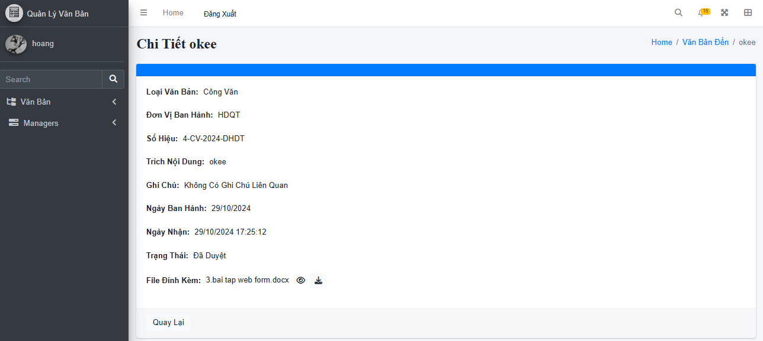

Test Case ID | Mô tả | Quy trình | Điều kiện tiên quyết | Kết quả mong đợi | Kết quả thực tế | Kết quả |  |  |  |  |  | Chú thích
 |  |  |  |  |  | Vòng 1 |  |  | Vòng 2
 |  |  |  |  |  | Trạng thái | Ngày kiểm tra | Người kiểm tra | Trạng thái | Ngày kiểm tra | Người kiểm tra
GUI_SHOW Quản Lý Admin
GUI-ADMIN-01 | Hiển thị ảnh đại diện tròn | 1. Đăng nhập Admin. 2. Vào trang Quản lý Admin. | Đăng nhập thành công vào hệ thống | - Text: (None) - Status: Visible - Shape: Circle | - Text: (None) - Status: Visible - Shape: Circle | Passed | 30/04/2025 | Khải | Passed | 10/04/2025 | Khải
GUI-ADMIN-02 | Hiển thị TextBox 'Tên Admin' | 1. Đăng nhập Admin. 2. Vào trang Quản lý Admin. | Đăng nhập thành công vào hệ thống | - Text: Tên Admin - Status: Enable | - Text: Tên Admin - Status: Enable | Passed | 30/04/2025 | Khải | Passed | 10/04/2025 | Khải
GUI-ADMIN-03 | Hiển thị TextBox 'Email' | 1. Đăng nhập Admin. 2. Vào trang Quản lý Admin. | Đăng nhập thành công vào hệ thống | - Text: Email - Status: Enable | - Text: Email - Status: Enable | Passed | 30/04/2025 | Khải | Passed | 10/04/2025 | Khải
GUI-ADMIN-04 | Hiển thị TextBox 'Số điện thoại' | 1. Đăng nhập Admin. 2. Vào trang Quản lý Admin. | Đăng nhập thành công vào hệ thống | - Text: Số điện thoại - Status: Enable | - Text: Số điện thoại - Status: Enable | Passed | 30/04/2025 | Khải | Passed | 10/04/2025 | Khải
GUI-ADMIN-05 | Hiển thị TextBox 'Địa chỉ' | 1. Đăng nhập Admin. 2. Vào trang Quản lý Admin. | Đăng nhập thành công vào hệ thống | - Text: Địa chỉ - Status: Enable | - Text: Địa chỉ - Status: Enable | Passed | 30/04/2025 | Khải | Passed | 10/04/2025 | Khải
GUI-ADMIN-06 | Hiển thị LinkButton 'Thay đổi mật khẩu' | 1. Đăng nhập Admin. 2. Vào trang Quản lý Admin. | Đăng nhập thành công vào hệ thống | - Text: Thay đổi mật khẩu - Status: Enable | - Text: Thay đổi mật khẩu - Status: Enable | Passed | 30/04/2025 | Khải | Passed | 10/04/2025 | Khải
GUI-ADMIN-07 | Hiển thị Button 'Cập nhật' | 1. Đăng nhập Admin. 2. Vào trang Quản lý Admin. | Đăng nhập thành công vào hệ thống | - Text: Cập nhật - Status: Enable - Background: Success | - Text: Cập nhật - Status: Enable - Background: Success | Passed | 30/04/2025 | Khải | Passed | 10/04/2025 | Khải
GUI-ADMIN-08 | Hiển thị Button 'Trở lại' | 1. Đăng nhập Admin. 2. Vào trang Quản lý Admin. | Đăng nhập thành công vào hệ thống | - Text: Trở lại - Status: Enable - Background: Light | - Text: Trở lại - Status: Enable - Background: Light | Passed | 30/04/2025 | Khải | Passed | 10/04/2025 | Khải
FUNCTION_SHOW Quản Lý Admin
FUNC-ADMIN-01 | Cập nhật thông tin hợp lệ | 1. Đăng nhập Admin. 2. Tên 'user2'(Mặc Định) 3. Nhập 'user2@example.com' vào Email. 4. Nhập '0377799999' vào Số điện thoại. 5. Nhập '123 Nguyễn Trãi, Quận 5, TP.HCM' vào Địa chỉ. 6. Nhấn 'Cập nhật'. | Đăng nhập thành công vào hệ thống | Thông báo 'Cập nhật thành công' và dữ liệu thay đổi đúng | Hiển thị toast 'Cập nhật thành công' và dữ liệu cập nhật đúng | Passed | 30/04/2025 | Khải | Passed | 10/04/2025 | Khải
FUNC-ADMIN-02 | Cập nhật với email không hợp lệ | 1. Đăng nhập Admin. 2. Nhập 'user2example.com' (không có @) vào Email. 3. Các trường còn lại nhập hợp lệ. 4. Nhấn 'Cập nhật'. | Đăng nhập thành công vào hệ thống | Hiển thị lỗi: 'Email không hợp lệ' | Thông báo lỗi dưới trường Email: 'Email không hợp lệ' | Passed | 30/04/2025 | Khải | Passed | 10/04/2025 | Khải
FUNC-ADMIN-03 | Cập nhật với số điện thoại thiếu số | 1. Đăng nhập Admin. 2. Nhập '03777' vào Số điện thoại. 3. Các trường khác nhập hợp lệ. 4. Nhấn 'Cập nhật'. | Đăng nhập thành công vào hệ thống | Hiển thị lỗi: 'Số điện thoại không hợp lệ' | Hiển thị lỗi: 'Số điện thoại không hợp lệ' dưới trường nhập | Passed | 30/04/2025 | Khải | Passed | 10/04/2025 | Khải
FUNC-ADMIN-04 | Cập nhật với số điện thoại chứa chữ | 1. Đăng nhập Admin. 2. Nhập '03777abcde' vào Số điện thoại. 3. Các trường khác nhập hợp lệ. 4. Nhấn 'Cập nhật'. | Đăng nhập thành công vào hệ thống | Hiển thị lỗi định dạng số điện thoại | Thông báo lỗi: 'Số điện thoại chỉ được chứa số' | Passed | 30/04/2025 | Khải | Passed | 10/04/2025 | Khải
FUNC-ADMIN-05 | Nhập địa chỉ chỉ có số | 1. Đăng nhập Admin. 2. Nhập '123456' vào trường Địa chỉ. 3. Các trường khác nhập hợp lệ. 4. Nhấn 'Cập nhật'. | Đăng nhập thành công vào hệ thống | (Optional) Chấp nhận hoặc cảnh báo địa chỉ không rõ ràng | Cho phép lưu nhưng khuyến cáo nên nhập địa chỉ rõ ràng hơn | Passed | 30/04/2025 | Khải | Passed | 10/04/2025 | Khải
FUNC-ADMIN-06 | Upload ảnh đại diện hợp lệ | 1. Đăng nhập Admin. 2. Nhấn 'Chọn ảnh mới'. 3. Upload file 'profile.jpg'. | Đăng nhập thành công vào hệ thống | Ảnh được preview ngay lập tức | Ảnh đại diện thay đổi và hiển thị preview | Passed | 30/04/2025 | Khải | Passed | 10/04/2025 | Khải
FUNC-ADMIN-07 | Thay đổi mật khẩu | 1. Đăng nhập Admin. 2. Vào trang Admin Profile. 3. Nhấn link 'Thay đổi mật khẩu'. | Đăng nhập thành công vào hệ thống | Form đổi mật khẩu hiển thị đúng | Giao diện đổi mật khẩu xuất hiện thành công | Passed | 30/04/2025 | Khải | Passed | 10/04/2025 | Khải

Quản Lý Người Dùng
Project Name | XÂY DỰNG HỆ THỐNG QUẢN LÝ VÀ KIỂM DUYỆT VĂN BẢN TÍCH HỢP CHỮ KÝ SỐ VỚI THUẬT TOÁN RSA
Module Code | Xem văn bản đi
 | Hoàn thành | Lỗi | Chưa kiểm tra | Bị chặn | Tổng lần kiểm tra
Round 1 | 20 | 0 | 0 | 0 | 20
Round 2 | 13 | 0 | 0 | 0 | 13
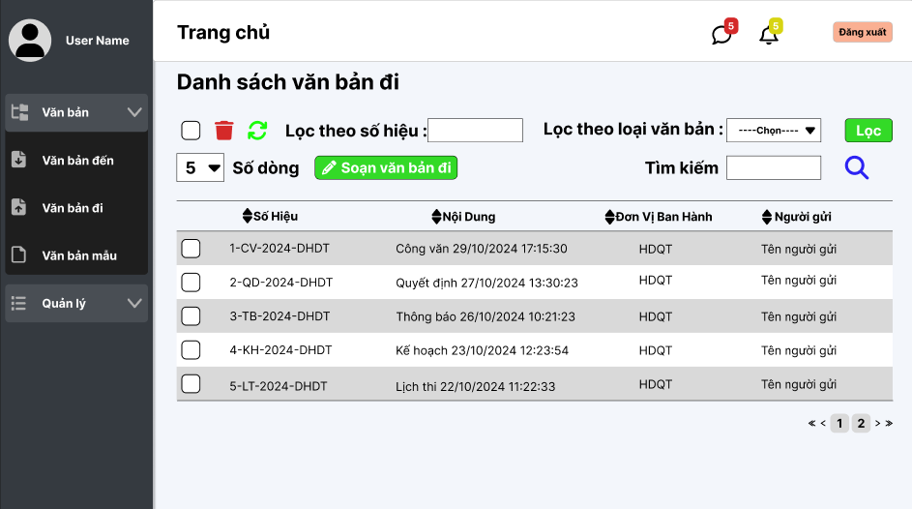

Test Case ID | Mô tả | Quy trình | Điều kiện tiên quyết | Kết quả mong đợi | Kết quả thực tế | Kết quả |  |  |  |  |  | Chú thích
 |  |  |  |  |  | Vòng 1 |  |  | Vòng 2
 |  |  |  |  |  | Trạng thái | Ngày kiểm tra | Người kiểm tra | Trạng thái | Ngày kiểm tra | Người kiểm tra
GUI_SHOW Quản Lý Người Dùng
GUI-USER-01 | Hiển thị thông tin người dùng | 1. Đăng nhập Admin thành công. 2. Click "Quản lý người dùng" bên sidebar. | Đăng nhập thành công vào hệ thống | Hiển thị thẻ người dùng gồm avatar, tên, address, phone, email, vai trò, trạng thái | Hiển thị thẻ người dùng gồm avatar, tên, address, phone, email, vai trò, trạng thái | Passed | 30/04/2025 | Khải | Passed | 10/04/2025 | Khải
GUI-USER-02 | Hiển thị nút Khóa | 1. Đăng nhập Admin thành công. 2. Click "Quản lý người dùng" bên sidebar. | Đăng nhập thành công vào hệ thống | Menu tồn tại, Label: "Khóa"; trạng thái Enable | Menu tồn tại, Label: "Khóa"; trạng thái Enable | Passed | 30/04/2025 | Khải | Passed | 10/04/2025 | Khải
GUI-USER-03 | Hiển thị nút Xóa | 1. Đăng nhập Admin thành công. 2. Click "Quản lý người dùng" bên sidebar. | Đăng nhập thành công vào hệ thống | Menu tồn tại, Label: "Xóa"; trạng thái Enable | Menu tồn tại, Label: "Xóa"; trạng thái Enable | Passed | 30/04/2025 | Khải | Passed | 10/04/2025 | Khải
GUI-USER-04 | Hiển thị nút Trở lại | 1. Đăng nhập Admin thành công. 2. Click "Quản lý người dùng" bên sidebar. | Đăng nhập thành công vào hệ thống | Button "Trở lại" màu xám, trạng thái Enable, điều hướng về trang trước | Button "Trở lại" màu xám, trạng thái Enable, điều hướng về trang trước | Passed | 30/04/2025 | Khải | Passed | 10/04/2025 | Khải
FUNCTION_SHOW Quản Lý Người Dùng
FUNC-USER-01 | Khóa người dùng thành công | 1. Đăng nhập Admin thành công. 2. Vào Quản lý người dùng. 3. Bấm "Khóa" user3. 4. Xác nhận thao tác. | Người dùng đang hoạt động | User đổi trạng thái thành "Bị khóa" | Trạng thái user3 đổi thành "Bị khóa" thành công | Passed | 30/04/2025 | Khải | Passed | 10/04/2025 | Khải
FUNC-USER-02 | Xóa người dùng thành công | 1. Đăng nhập Admin thành công. 2. Vào Quản lý người dùng. 3. Bấm "Xóa" user3. 4. Xác nhận thao tác. | Người dùng tồn tại | Thẻ user biến mất | Thẻ user3 biến mất khỏi danh sách | Passed | 30/04/2025 | Khải | Passed | 10/04/2025 | Khải
FUNC-USER-03 | Trở lại trang trước thành công | 1. Đăng nhập Admin thành công. 2. Vào Quản lý người dùng. 3. Bấm nút "Trở lại". | Đăng nhập thành công vào hệ thống | Điều hướng về Dashboard hoặc trang trước | Hệ thống quay lại đúng trang trước | Passed | 30/04/2025 | Khải | Passed | 10/04/2025 | Khải

Quản Lý Booking
Project Name | XÂY DỰNG HỆ THỐNG QUẢN LÝ VÀ KIỂM DUYỆT VĂN BẢN TÍCH HỢP CHỮ KÝ SỐ VỚI THUẬT TOÁN RSA
Module Code | Xem chi tiết văn bản đi
 | Hoàn thành | Lỗi | Chưa kiểm tra | Bị chặn | Tổng lần kiểm tra
Round 1 | 21 | 0 | 0 | 0 | 21
Round 2 | 21 | 0 | 0 | 0 | 21

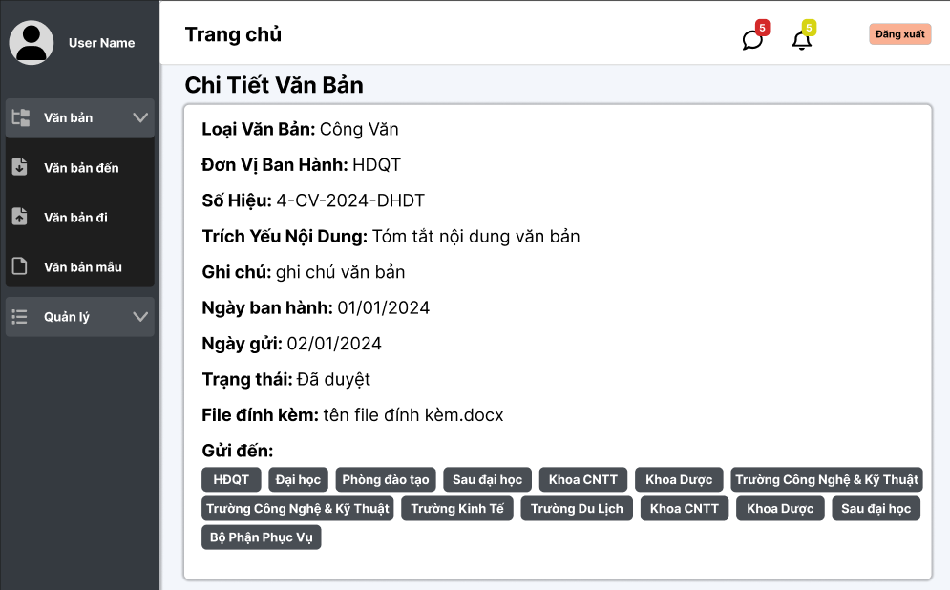

Test Case ID | Mô tả | Quy trình | Điều kiện tiên quyết | Kết quả mong đợi | Kết quả thực tế | Kết quả |  |  |  |  |  | Chú thích
 |  |  |  |  |  | Vòng 1 |  |  | Vòng 2
 |  |  |  |  |  | Trạng thái | Ngày kiểm tra | Người kiểm tra | Trạng thái | Ngày kiểm tra | Người kiểm tra
GUI_SHOW Quản Lý Booking
GUI-BOOK-01 | Hiển thị bảng danh sách booking | 1. Đăng nhập Admin thành công. 2. Click 'Quản lý Booking'. | Đăng nhập thành công vào hệ thống | Bảng hiển thị đầy đủ tour booking | Bảng hiển thị đầy đủ tour booking | Passed | 30/04/2025 | Khải | Passed | 10/04/2025 | Khải
GUI-BOOK-02 | Hiển thị nút Copy | 1. Đăng nhập Admin thành công. 2. Click 'Quản lý Booking'. | Đăng nhập thành công vào hệ thống | Nút Copy màu xanh, Enable | Nút Copy màu xanh, Enable | Passed | 30/04/2025 | Khải | Passed | 10/04/2025 | Khải
GUI-BOOK-03 | Hiển thị nút Excel | 1. Đăng nhập Admin thành công. 2. Click 'Quản lý Booking'. | Đăng nhập thành công vào hệ thống | Nút Excel màu xanh lá, Enable | Nút Excel màu xanh lá, Enable | Passed | 30/04/2025 | Khải | Passed | 10/04/2025 | Khải
GUI-BOOK-04 | Hiển thị nút PDF | 1. Đăng nhập Admin thành công. 2. Click 'Quản lý Booking'. | Đăng nhập thành công vào hệ thống | Nút PDF màu đỏ, Enable | Nút PDF màu đỏ, Enable | Passed | 30/04/2025 | Khải | Passed | 10/04/2025 | Khải
GUI-BOOK-05 | Hiển thị nút CSV | 1. Đăng nhập Admin thành công. 2. Click 'Quản lý Booking'. | Đăng nhập thành công vào hệ thống | Nút CSV màu vàng, Enable | Nút CSV màu vàng, Enable | Passed | 30/04/2025 | Khải | Passed | 10/04/2025 | Khải
GUI-BOOK-06 | Hiển thị nút Print | 1. Đăng nhập Admin thành công. 2. Click 'Quản lý Booking'. | Đăng nhập thành công vào hệ thống | Nút Print màu xám, Enable | Nút Print màu xám, Enable | Passed | 30/04/2025 | Khải | Passed | 10/04/2025 | Khải
GUI-BOOK-07 | Hiển thị ô tìm kiếm | 1. Đăng nhập Admin thành công. 2. Click 'Quản lý Booking'. | Đăng nhập thành công vào hệ thống | TextBox cho phép nhập tên tour | TextBox cho phép nhập tên tour | Passed | 30/04/2025 | Khải | Passed | 10/04/2025 | Khải
GUI-BOOK-08 | Hiển thị dropdown số lượng hiển thị | 1. Đăng nhập Admin thành công. 2. Click 'Quản lý Booking'. | Đăng nhập thành công vào hệ thống | Dropdown chọn số lượng dòng (10, 25, 50...) | Dropdown chọn số lượng dòng (10, 25, 50...) | Passed | 30/04/2025 | Khải | Passed | 10/04/2025 | Khải
GUI-BOOK-09 | Hiển thị trạng thái booking | 1. Đăng nhập Admin thành công. 2. Click 'Quản lý Booking'. | Đăng nhập thành công vào hệ thống | Hiển thị 'Đã xác nhận' hoặc 'Chưa xác nhận' | Hiển thị 'Đã xác nhận' hoặc 'Chưa xác nhận' | Passed | 30/04/2025 | Khải | Passed | 10/04/2025 | Khải
GUI-BOOK-10 | Hiển thị trạng thái thanh toán | 1. Đăng nhập Admin thành công. 2. Click 'Quản lý Booking'. | Đăng nhập thành công vào hệ thống | Hiển thị 'Đã thanh toán' hoặc 'Chưa thanh toán' | Hiển thị 'Đã thanh toán' hoặc 'Chưa thanh toán' | Passed | 30/04/2025 | Khải | Passed | 10/04/2025 | Khải
GUI-BOOK-11 | Hiển thị chi tiết | 1. Đăng nhập Admin thành công. 2. Click 'Quản lý Booking'. | Đăng nhập thành công vào hệ thống | Có nút 'Xem chi tiết' cho mỗi booking | Có nút 'Xem chi tiết' cho mỗi booking | Passed | 30/04/2025 | Khải | Passed | 10/04/2025 | Khải
FUNCTION_SHOW Quản Lý Booking
FUNC-BOOK-01 | Copy dữ liệu thành công | 1. Đăng nhập Admin. 2. Vào Quản lý Booking. 3. Bấm 'Copy'. | Có dữ liệu | Dữ liệu được copy vào clipboard | Dữ liệu được copy vào clipboard | Passed | 30/04/2025 | Khải | Passed | 10/04/2025 | Khải
FUNC-BOOK-02 | Xuất file Excel thành công | 1. Đăng nhập Admin. 2. Vào Quản lý Booking. 3. Bấm nút 'Excel'. | Có dữ liệu | File Excel tải về thành công | File Excel tải về thành công | Passed | 30/04/2025 | Khải | Passed | 10/04/2025 | Khải
FUNC-BOOK-03 | Xuất file PDF thành công | 1. Đăng nhập Admin. 2. Vào Quản lý Booking. 3. Bấm nút 'PDF'. | Có dữ liệu | File PDF tải về thành công | File PDF tải về thành công | Passed | 30/04/2025 | Khải | Passed | 10/04/2025 | Khải
FUNC-BOOK-04 | Xuất file CSV thành công | 1. Đăng nhập Admin. 2. Vào Quản lý Booking. 3. Bấm nút 'CSV'. | Có dữ liệu | File CSV tải về thành công | File CSV tải về thành công | Passed | 30/04/2025 | Khải | Passed | 10/04/2025 | Khải
FUNC-BOOK-05 | In file thành công | 1. Đăng nhập Admin. 2. Vào Quản lý Booking. 3. Bấm nút 'Print'. | Có dữ liệu | Mở cửa sổ in | Mở cửa sổ in | Passed | 30/04/2025 | Khải | Passed | 10/04/2025 | Khải
FUNC-BOOK-06 | Tìm kiếm tour thành công | 1. Đăng nhập Admin. 2. Vào Quản lý Booking. 3. Gõ tên tour vào ô 'Tìm kiếm'. | Tour tồn tại | Tour xuất hiện đúng sau tìm kiếm | Tour xuất hiện đúng sau tìm kiếm | Passed | 30/04/2025 | Khải | Passed | 10/04/2025 | Khải
FUNC-BOOK-07 | Đổi số lượng hiển thị | 1. Đăng nhập Admin. 2. Vào Quản lý Booking. 3. Chọn số lượng dòng hiển thị. | Đăng nhập thành công vào hệ thống | Hiển thị đúng số lượng dòng đã chọn | Hiển thị đúng số lượng dòng đã chọn | Passed | 30/04/2025 | Khải | Passed | 10/04/2025 | Khải
FUNC-BOOK-08 | Xác nhận booking thành công | 1. Đăng nhập Admin. 2. Vào Quản lý Booking. 3. Chọn 'Xác nhận'. | Booking chưa xác nhận | Trạng thái chuyển 'Đã xác nhận' | Trạng thái chuyển 'Đã xác nhận' | Passed | 30/04/2025 | Khải | Passed | 10/04/2025 | Khải
FUNC-BOOK-09 | Xem chi tiết booking thành công | 1. Đăng nhập Admin. 2. Vào Quản lý Booking. 3. Bấm nút 'Chi tiết'. | Booking tồn tại | Hiển thị popup thông tin booking | Hiển thị popup thông tin booking | Passed | 30/04/2025 | Khải | Passed | 10/04/2025 | Khải

Đổi mật khẩu(admin)
Project Name | XÂY DỰNG HỆ THỐNG QUẢN LÝ VÀ KIỂM DUYỆT VĂN BẢN TÍCH HỢP CHỮ KÝ SỐ VỚI THUẬT TOÁN RSA
Module Code | Quản lý khối
 | Hoàn thành | Lỗi | Chưa kiểm tra | Bị chặn | Tổng lần kiểm tra
Round 1 | 17 | 0 | 0 | 0 | 17
Round 2 | 1 | 0 | 0 | 0 | 1
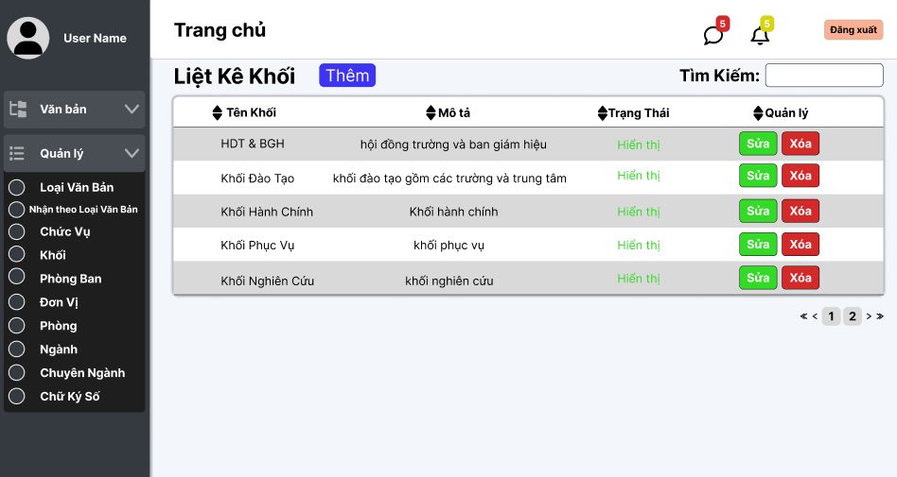

Test Case ID | Mô tả | Quy trình | Điều kiện tiên quyết | Kết quả mong đợi | Kết quả thực tế | Kết quả |  |  |  |  |  | Chú thích
 |  |  |  |  |  | Vòng 1 |  |  | Vòng 2
 |  |  |  |  |  | Trạng thái | Ngày kiểm tra | Người kiểm tra | Trạng thái | Ngày kiểm tra | Người kiểm tra
GUI_SHOW Quản Lý Đổi mật khẩu(admin)
GUI-PASS-01 | Hiển thị tiêu đề 'MẬT KHẨU' | 1. Đăng nhập Admin thành công. 2. Chọn mục quản lý Admin 3. Click vào 'Đổi mật khẩu'. | Đăng nhập thành công vào hệ thống | Hiển thị tiêu đề 'MẬT KHẨU' to, căn giữa | Hiển thị đúng | Passed | 30/04/2025 | Khải | Passed | 10/04/2025 | Khải
GUI-PASS-02 | Hiển thị tiêu đề phụ 'Đổi Mật Khẩu' | 1. Đăng nhập Admin thành công. 2. Chọn mục quản lý Admin 3. Click vào 'Đổi mật khẩu'. | Đăng nhập thành công vào hệ thống | Hiển thị tiêu đề 'Đổi Mật Khẩu' căn giữa | Hiển thị đúng | Passed | 30/04/2025 | Khải | Passed | 10/04/2025 | Khải
GUI-PASS-03 | Hiển thị label 'Mật khẩu hiện tại' | 1. Đăng nhập Admin thành công. 2. Chọn mục quản lý Admin 3. Click vào 'Đổi mật khẩu'. | Đăng nhập thành công vào hệ thống | Label 'Mật khẩu hiện tại' đúng nội dung | Label hiển thị đúng | Passed | 30/04/2025 | Khải | Passed | 10/04/2025 | Khải
GUI-PASS-04 | Hiển thị ô nhập 'Mật khẩu hiện tại' | 1. Đăng nhập Admin thành công. 2. Chọn mục quản lý Admin 3. Click vào 'Đổi mật khẩu'. | Đăng nhập thành công vào hệ thống | Ô nhập có placeholder 'Nhập mật khẩu hiện tại', icon con mắt, icon khóa | Đầy đủ placeholder + icons | Passed | 30/04/2025 | Khải | Passed | 10/04/2025 | Khải
GUI-PASS-05 | Hiển thị label 'Mật khẩu mới' | 1. Đăng nhập Admin thành công. 2. Chọn mục quản lý Admin 3. Click vào 'Đổi mật khẩu'. | Đăng nhập thành công vào hệ thống | Label 'Mật khẩu mới' đúng nội dung | Label hiển thị đúng | Passed | 30/04/2025 | Khải | Passed | 10/04/2025 | Khải
GUI-PASS-06 | Hiển thị ô nhập 'Mật khẩu mới' | 1. Đăng nhập Admin thành công. 2. Chọn mục quản lý Admin 3. Click vào 'Đổi mật khẩu'. | Đăng nhập thành công vào hệ thống | Ô nhập có placeholder 'Nhập mật khẩu mới', icon con mắt, icon khóa | Đầy đủ placeholder + icons | Passed | 30/04/2025 | Khải | Passed | 10/04/2025 | Khải
GUI-PASS-07 | Hiển thị label 'Xác nhận mật khẩu mới' | 1. Đăng nhập Admin thành công. 2. Chọn mục quản lý Admin 3. Click vào 'Đổi mật khẩu'. | Đăng nhập thành công vào hệ thống | Label 'Xác nhận mật khẩu mới' đúng nội dung | Label hiển thị đúng | Passed | 30/04/2025 | Khải | Passed | 10/04/2025 | Khải
GUI-PASS-08 | Hiển thị ô nhập 'Xác nhận mật khẩu mới' | 1. Đăng nhập Admin thành công. 2. Chọn mục quản lý Admin 3. Click vào 'Đổi mật khẩu'. | Đăng nhập thành công vào hệ thống | Ô nhập có placeholder 'Xác nhận mật khẩu mới', icon con mắt, icon khóa | Đầy đủ placeholder + icons | Passed | 30/04/2025 | Khải | Passed | 10/04/2025 | Khải
GUI-PASS-09 | Hiển thị nút 'Trở lại' | 1. Đăng nhập Admin thành công. 2. Chọn mục quản lý Admin 3. Click vào 'Đổi mật khẩu'. | Đăng nhập thành công vào hệ thống | Button màu xám, label 'Trở lại' | Button hiển thị đúng | Passed | 30/04/2025 | Khải | Passed | 10/04/2025 | Khải
GUI-PASS-10 | Hiển thị nút 'Đổi mật khẩu' | 1. Đăng nhập Admin thành công. 2. Chọn mục quản lý Admin 3. Click vào 'Đổi mật khẩu'. | Đăng nhập thành công vào hệ thống | Button màu xanh, label 'Đổi mật khẩu' | Button hiển thị đúng | Passed | 30/04/2025 | Khải | Passed | 10/04/2025 | Khải
FUNCTION_SHOW Đổi mật khẩu(admin)
FUNC-PASS-01 | Đổi mật khẩu thành công | 1. Đăng nhập Admin thành công. 2. Chọn mục Quản lý Admin. 3. Chọn Đổi mật khẩu. 4. Nhập mật khẩu hiện tại: 'admin1234'. 5. Nhập mật khẩu mới: 'newpass1234' và xác nhận: 'newpass1234'. 6. Bấm 'Đổi mật khẩu'. | Tài khoản hợp lệ | Hiển thị thông báo 'Đổi mật khẩu thành công' | Hiển thị thông báo 'Đổi mật khẩu thành công' | Passed | 30/04/2025 | Khải | Passed | 10/04/2025 | Khải
FUNC-PASS-02 | Sai mật khẩu hiện tại | 1. Đăng nhập Admin thành công. 2. Chọn mục Quản lý Admin. 3. Chọn Đổi mật khẩu. 4. Nhập mật khẩu hiện tại: 'saimatkhau'. 5. Nhập mật khẩu mới: 'newpass1234' và xác nhận: 'newpass1234'. 6. Bấm 'Đổi mật khẩu'. | Mật khẩu hiện tại sai | Hiển thị lỗi 'Mật khẩu hiện tại không đúng' | Hiển thị lỗi 'Mật khẩu hiện tại không đúng' | Passed | 30/04/2025 | Khải | Passed | 10/04/2025 | Khải
FUNC-PASS-03 | Mật khẩu mới và xác nhận không trùng khớp | 1. Đăng nhập Admin thành công. 2. Chọn mục Quản lý Admin. 3. Chọn Đổi mật khẩu. 4. Nhập mật khẩu hiện tại: 'admin1234'. 5. Nhập mật khẩu mới: 'newpass1234', xác nhận: 'newpass3214'. 6. Bấm 'Đổi mật khẩu'. | Mật khẩu mới và xác nhận khác nhau | Hiển thị lỗi 'Mật khẩu xác nhận không khớp' | Hiển thị lỗi 'Mật khẩu xác nhận không khớp' | Passed | 30/04/2025 | Khải | Passed | 10/04/2025 | Khải
FUNC-PASS-04 | Để trống mật khẩu hiện tại | 1. Đăng nhập Admin > Đổi mật khẩu. 2. Để trống ô 'Mật khẩu hiện tại'. 3. Nhập mật khẩu mới: 'newpass1234' và xác nhận: 'newpass1234'. 4. Bấm 'Đổi mật khẩu'. | Không nhập mật khẩu hiện tại | Hiển thị lỗi 'Vui lòng nhập mật khẩu hiện tại' | Hiển thị lỗi 'Vui lòng nhập mật khẩu hiện tại' | Passed | 30/04/2025 | Khải | Passed | 10/04/2025 | Khải
FUNC-PASS-05 | Để trống mật khẩu mới | 1. Đăng nhập Admin thành công. 2. Chọn mục Quản lý Admin. 3. Chọn Đổi mật khẩu. 4. Nhập mật khẩu hiện tại: 'admin1234'. 5. Để trống ô 'Mật khẩu mới'. 6. Bấm 'Đổi mật khẩu'. | Không nhập mật khẩu mới | Hiển thị lỗi 'Vui lòng nhập mật khẩu mới' | Hiển thị lỗi 'Vui lòng nhập mật khẩu mới' | Passed | 30/04/2025 | Khải | Passed | 10/04/2025 | Khải
FUNC-PASS-06 | Để trống xác nhận mật khẩu mới | 1. Đăng nhập Admin thành công. 2. Chọn mục Quản lý Admin. 3. Chọn Đổi mật khẩu. 4. Nhập mật khẩu hiện tại: 'admin1234'. 5. Nhập mật khẩu mới: 'newpass1234'. 6. Để trống ô xác nhận. 7. Bấm 'Đổi mật khẩu'. | Không nhập xác nhận | Hiển thị lỗi 'Vui lòng xác nhận mật khẩu mới' | Hiển thị lỗi 'Vui lòng xác nhận mật khẩu mới' | Passed | 30/04/2025 | Khải | Passed | 10/04/2025 | Khải
FUNC-PASS-07 | Mật khẩu mới quá ngắn | 1. Đăng nhập Admin thành công. 2. Chọn mục Quản lý Admin. 3. Chọn Đổi mật khẩu. 4. Nhập mật khẩu hiện tại: 'admin1234'. 5. Nhập mật khẩu mới: '1234'. 6. Bấm 'Đổi mật khẩu'. | Mật khẩu mới dưới 8 ký tự | Hiển thị lỗi 'Mật khẩu mới phải từ 8 ký tự trở lên' | Hiển thị lỗi 'Mật khẩu mới phải từ 8 ký tự trở lên' | Passed | 30/04/2025 | Khải | Passed | 10/04/2025 | Khải
FUNC-PASS-09 | Trở lại trang trước | 1. Đăng nhập Admin thành công. 2. Chọn mục Quản lý Admin. 3. Chọn Đổi mật khẩu. 4. Bấm nút 'Trở lại'. | Đăng nhập thành công vào hệ thống | Điều hướng về trang Quản lý Admin/User | Điều hướng về trang Quản lý Admin/User | Passed | 30/04/2025 | Khải | Passed | 10/04/2025 | Khải

Đặt tour
Project Name | XÂY DỰNG HỆ THỐNG QUẢN LÝ VÀ KIỂM DUYỆT VĂN BẢN TÍCH HỢP CHỮ KÝ SỐ VỚI THUẬT TOÁN RSA
Module Code | Quản lý ngành
 | Hoàn thành | Lỗi | Chưa kiểm tra | Bị chặn | Tổng lần kiểm tra
Round 1 | 11 | 0 | 0 | 0 | 11
Round 2 | 6 | 0 | 0 | 0 | 6
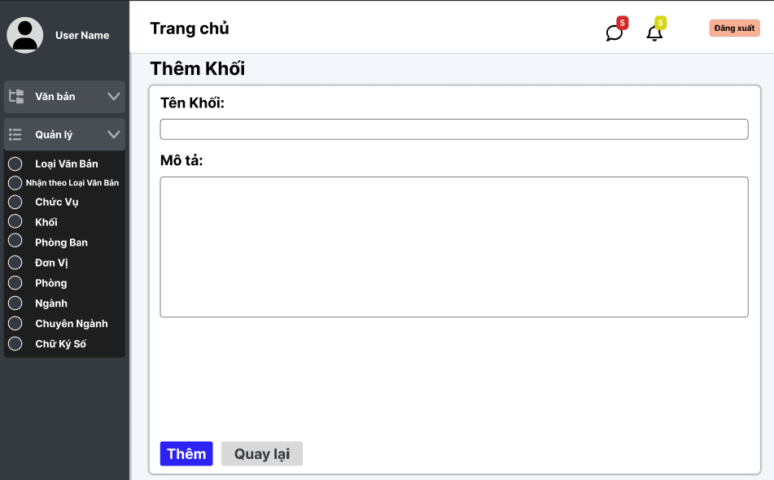

Test Case ID | Mô tả | Quy trình | Điều kiện tiên quyết | Kết quả mong đợi | Kết quả thực tế | Kết quả |  |  |  |  |  | Chú thích
 |  |  |  |  |  | Vòng 1 |  |  | Vòng 2
 |  |  |  |  |  | Trạng thái | Ngày kiểm tra | Người kiểm tra | Trạng thái | Ngày kiểm tra | Người kiểm tra
GUI_SHOW Xem quản lý thêm khối
GUI-BOOK-01 | Hiển thị đầy đủ form đặt tour | 1. Đăng nhập thành công. 2. Click tour bất kỳ. 3. Bấm "Đặt Ngay". | Đăng nhập thành công vào hệ thống | Form "Thông tin liên lạc", "Hành khách", "Thanh toán" hiển thị đầy đủ |  | Passed | 30/04/2025 | Khải | Passed | 10/04/2025 | Khải
GUI-BOOK-02 | Hiển thị ô nhập Họ và tên | 1. Đăng nhập thành công. 2. Click tour bất kỳ. 3. Bấm "Đặt Ngay". | Đăng nhập thành công vào hệ thống | Textbox "Họ và tên" hiển thị đúng |  | Passed | 30/04/2025 | Khải | Passed | 10/04/2025 | Khải
GUI-BOOK-03 | Hiển thị ô nhập Email | 1. Đăng nhập thành công. 2. Click tour bất kỳ. 3. Bấm "Đặt Ngay". | Đăng nhập thành công vào hệ thống | Textbox "Email" hiển thị đúng |  | Passed | 30/04/2025 | Khải | Passed | 10/04/2025 | Khải
GUI-BOOK-04 | Hiển thị ô nhập Số điện thoại | 1. Đăng nhập thành công. 2. Click tour bất kỳ. 3. Bấm "Đặt Ngay". | Đăng nhập thành công vào hệ thống | Textbox "Số điện thoại" hiển thị đúng |  | Passed | 30/04/2025 | Khải | Passed | 10/04/2025 | Khải
GUI-BOOK-05 | Hiển thị ô nhập Địa chỉ | 1. Đăng nhập thành công. 2. Click tour bất kỳ. 3. Bấm "Đặt Ngay". | Đăng nhập thành công vào hệ thống | Textbox "Địa chỉ" hiển thị đúng |  | Passed | 30/04/2025 | Khải | Passed | 10/04/2025 | Khải
GUI-BOOK-06 | Hiển thị nút [+] và [-] Người lớn | 1. Đăng nhập thành công. 2. Click tour bất kỳ. 3. Bấm "Đặt Ngay". | Đăng nhập thành công vào hệ thống | Hai nút tăng giảm người lớn hiển thị đúng |  | Passed | 30/04/2025 | Khải | Passed | 10/04/2025 | Khải
GUI-BOOK-07 | Hiển thị nút [+] và [-] Trẻ em | 1. Đăng nhập thành công. 2. Click tour bất kỳ. 3. Bấm "Đặt Ngay". | Đăng nhập thành công vào hệ thống | Hai nút tăng giảm trẻ em hiển thị đúng |  | Passed | 30/04/2025 | Khải | Passed | 10/04/2025 | Khải
GUI-BOOK-08 | Hiển thị block thông tin tour | 1. Đăng nhập thành công. 2. Click tour bất kỳ. 3. Bấm "Đặt Ngay". | Đăng nhập thành công vào hệ thống | Mã tour, tên tour, ngày khởi hành/kết thúc, tổng tiền hiển thị đúng |  | Passed | 30/04/2025 | Khải | Passed | 10/04/2025 | Khải
GUI-BOOK-09 | Hiển thị ô nhập mã giảm giá và nút Áp dụng | 1. Đăng nhập thành công. 2. Click tour bất kỳ. 3. Bấm "Đặt Ngay". | Đăng nhập thành công vào hệ thống | Textbox nhập mã giảm giá + nút "Áp dụng" màu cam hiển thị đúng |  | Passed | 30/04/2025 | Khải | Passed | 10/04/2025 | Khải
GUI-BOOK-10 | Hiển thị checkbox đồng ý điều khoản | 1. Đăng nhập thành công. 2. Click tour bất kỳ. 3. Bấm "Đặt Ngay". | Đăng nhập thành công vào hệ thống | Checkbox đồng ý điều khoản hiển thị đúng |  | Passed | 30/04/2025 | Khải | Passed | 10/04/2025 | Khải
GUI-BOOK-11 | Hiển thị nút Xác nhận đặt tour | 1. Đăng nhập thành công. 2. Click tour bất kỳ. 3. Bấm "Đặt Ngay". | Đăng nhập thành công vào hệ thống | Button "Xác nhận" màu cam, căn giữa, nổi bật |  | Passed | 30/04/2025 | Khải | Passed | 10/04/2025 | Khải
GUI-BOOK-12 | Hiển thị chọn phương thức thanh toán | 1. Đăng nhập thành công. 2. Click tour bất kỳ. 3. Bấm "Đặt Ngay". | Đăng nhập thành công vào hệ thống | Radio Button chọn "Thanh toán tại văn phòng" và "VNPAY" hiển thị đúng |  | Passed | 30/04/2025 | Khải | Passed | 10/04/2025 | Khải
FUNCTION_SHOW thêm khối
FUNC-BOOK-01 | Đặt tour thành công | 1. Đăng nhập. 2. Click tour bất kỳ. 3. Bấm 'Đặt Ngay'. 4. Nhập đủ thông tin: Tên 'Nguyễn Văn A', Email 'abc123@gmail.com', SĐT '0912345678', Địa chỉ '12 Nguyễn Huệ'. 5. Hành khách: người lớn '2', Trẻ em '2'. 6. Click đồng ý các điều khoản. 7. Chọn phương thức thanh toán: Tại văn phòng. 8. Bấm 'Xác nhận'. | Đăng nhập thành công vào hệ thống | Đặt tour thành công, điều hướng tới trang xác nhận |  | Passed | 30/04/2025 | Khải | Passed | 10/04/2025 | Khải
FUNC-BOOK-02 | Để trống Họ và tên | 1. Đăng nhập. 2. Click tour bất kỳ. 3. Bấm 'Đặt Ngay'. 4. Nhập đủ thông tin: Tên '', Email 'abc123@gmail.com', SĐT '0912345678', Địa chỉ '12 Nguyễn Huệ'. 5. Hành khách: người lớn '2', Trẻ em '2'. 6. Click đồng ý các điều khoản. 7. Chọn phương thức thanh toán: Tại văn phòng. 8. Để trống Họ và tên ➔ Bấm 'Xác nhận'. | Đăng nhập thành công vào hệ thống | Báo lỗi yêu cầu nhập Họ và tên |  | Passed | 30/04/2025 | Khải | Passed | 10/04/2025 | Khải
FUNC-BOOK-03 | Để trống Email | 1. Đăng nhập. 2. Click tour bất kỳ. 3. Bấm 'Đặt Ngay'. 4. Nhập đủ thông tin: Tên 'Nguyễn Văn A', Email '', SĐT '0912345678', Địa chỉ '12 Nguyễn Huệ'. 5. Hành khách: người lớn '2', Trẻ em '2'. 6. Click đồng ý các điều khoản. 7. Chọn phương thức thanh toán: Tại văn phòng. 8. Để trống Email ➔ Bấm 'Xác nhận'. | Bắt buộc nhập Email | Báo lỗi yêu cầu nhập Email |  | Passed | 30/04/2025 | Khải | Passed | 10/04/2025 | Khải
FUNC-BOOK-04 | Để trống Số điện thoại | 1. Đăng nhập. 2. Click tour bất kỳ. 3. Bấm 'Đặt Ngay'. 4. Nhập đủ thông tin: Tên 'Nguyễn Văn A', Email 'abc123@gmail.com', SĐT '', Địa chỉ '12 Nguyễn Huệ'. 5. Hành khách: người lớn '2', Trẻ em '2'. 6. Click đồng ý các điều khoản. 7. Chọn phương thức thanh toán: Tại văn phòng. 8. Để trống Số điện thoại ➔ Bấm 'Xác nhận'. | Bắt buộc nhập Số điện thoại | Báo lỗi yêu cầu nhập Số điện thoại |  | Passed | 30/04/2025 | Khải | Passed | 10/04/2025 | Khải
FUNC-BOOK-05 | Để trống Địa chỉ | 1. Đăng nhập. 2. Click tour bất kỳ. 3. Bấm 'Đặt Ngay'. 4. Nhập đủ thông tin: Tên 'Nguyễn Văn A', Email 'abc123@gmail.com', SĐT '0912345678', Địa chỉ ''. 5. Hành khách: người lớn '2', Trẻ em '2'. 6. Click đồng ý các điều khoản. 7. Chọn phương thức thanh toán: Tại văn phòng. 8. Để trống Địa chỉ ➔ Bấm 'Xác nhận'. | Bắt buộc nhập Địa chỉ | Báo lỗi yêu cầu nhập Địa chỉ |  | Passed | 30/04/2025 | Khải | Passed | 10/04/2025 | Khải
FUNC-BOOK-06 | Không chọn phương thức thanh toán | 1. Đăng nhập. 2. Click tour bất kỳ. 3. Bấm 'Đặt Ngay'. 4. Nhập đủ thông tin: Tên 'Nguyễn Văn A', Email 'abc123@gmail.com', SĐT '0912345678', Địa chỉ '12 Nguyễn Huệ'. 5. Hành khách: người lớn '2', Trẻ em '2'. 6. Không chọn phương thức thanh toán ➔ Bấm 'Xác nhận'. | Bắt buộc chọn phương thức | Báo lỗi yêu cầu chọn phương thức thanh toán |  | Passed | 30/04/2025 | Khải | Passed | 10/04/2025 | Khải
FUNC-BOOK-07 | Áp dụng mã giảm giá hợp lệ | 1. Đăng nhập. 2. Click tour bất kỳ. 3. Bấm 'Đặt Ngay'. 4. Hành khách: người lớn '2', Trẻ em '2'. 5. Nhập mã giảm giá hợp lệ: 'ABCXYZ123' ➔ Bấm 'Áp dụng'. | Có mã giảm giá hợp lệ | Áp dụng mã giảm giá thành công, giảm tiền |  | Passed | 30/04/2025 | Khải | Passed | 10/04/2025 | Khải
FUNC-BOOK-08 | Áp dụng mã giảm giá sai | 1. Đăng nhập. 2. Click tour bất kỳ. 3. Bấm 'Đặt Ngay'. 4. Hành khách: người lớn '2', Trẻ em '2'. 5. Nhập mã giảm giá sai: ''ABCXYZ'' ➔ Bấm 'Áp dụng'. | Mã không tồn tại | Hiển thị lỗi 'Mã giảm giá không hợp lệ' |  | Passed | 30/04/2025 | Khải | Passed | 10/04/2025 | Khải
FUNC-BOOK-09 | Tăng/giảm người lớn thành công | 1. Đăng nhập. 2. Click tour bất kỳ. 3. Bấm 'Đặt Ngay'. 4. Bấm [+] và [-] ở mục Người lớn. | Đăng nhập thành công vào hệ thống | Tăng/giảm số lượng người lớn đúng và thành tiền tăng giảm theo |  | Passed | 30/04/2025 | Khải | Passed | 10/04/2025 | Khải
FUNC-BOOK-10 | Tăng/giảm trẻ em thành công | 1. Đăng nhập. 2. Click tour bất kỳ. 3. Bấm 'Đặt Ngay'. 4. Bấm [+] và [-] ở mục Trẻ em. | Đăng nhập thành công vào hệ thống | Tăng/giảm số lượng trẻ em đúng và thành tiền tăng giảm theov |  | Passed | 30/04/2025 | Khải | Passed | 10/04/2025 | Khải
FUNC-BOOK-11 | Không tick đồng ý điều khoản | 1. Đăng nhập. 2. Click tour bất kỳ. 3. Bấm 'Đặt Ngay'. 4. Nhập đủ thông tin: Tên 'Nguyễn Văn A', Email 'abc123@gmail.com', SĐT '0912345678', Địa chỉ '12 Nguyễn Huệ'. 5. Hành khách: người lớn '2', Trẻ em '2'. 6. Không tick đồng ý điều khoả. 7. Chọn phương thức thanh toán: Tại văn phòng.. 8. Bấm Xác nhận. | Bắt buộc tick đồng ý điều khoản | Báo lỗi 'Bạn cần đồng ý điều khoản' |  | Passed | 30/04/2025 | Khải | Passed | 10/04/2025 | Khải
FUNC-BOOK-12 | Chọn 'Thanh toán qua VNPAY' | 1. Đăng nhập. 2. Click tour bất kỳ. 3. Bấm 'Đặt Ngay'. 4. Nhập đủ thông tin: Tên 'Nguyễn Văn A', Email 'abc123@gmail.com', SĐT '0912345678', Địa chỉ '12 Nguyễn Huệ'. 5. Hành khách: người lớn '2', Trẻ em '2'. 6. Click đồng ý các điều khoản. 7. Chọn phương thức thanh toán: Vnpay. 8. Chọn 'Thanh toán qua VNPAY' ➔ Bấm 'Xác nhận'. | Đăng nhập thành công vào hệ thống | Redirect sang trang VNPAY để thanh toán |  | Passed | 30/04/2025 | Khải | Passed | 10/04/2025 | Khải
FUNC-BOOK-14 | Nhập Email sai định dạng | 1. Đăng nhập. 2. Click tour bất kỳ. 3. Bấm 'Đặt Ngay'. 4. Nhập đủ thông tin: Tên 'Nguyễn Văn A', Email 'abc123#gm', SĐT '0912345678', Địa chỉ '12 Nguyễn Huệ'. 5. Hành khách: người lớn '2', Trẻ em '2'. 6. Click đồng ý các điều khoản. 7. Chọn phương thức thanh toán: Tại văn phòng. 8. Bấm 'Xác nhận'. | Đăng nhập thành công vào hệ thống | Hiển thị lỗi 'Email không hợp lệ' |  | Passed | 30/04/2025 | Khải | Passed | 10/04/2025 | Khải
FUNC-BOOK-15 | Nhập Số điện thoại chứa chữ | 1. Đăng nhập. 2. Click tour bất kỳ. 3. Bấm 'Đặt Ngay'. 4. Nhập đủ thông tin: Tên 'Nguyễn Văn A', Email 'abc123@gmail.com', SĐT '09ada78', Địa chỉ '12 Nguyễn Huệ'. 5. Hành khách: người lớn '2', Trẻ em '2'. 6. Click đồng ý các điều khoản. 7. Chọn phương thức thanh toán: Tại văn phòng. 5. Bấm 'Xác nhận'. | Đăng nhập thành công vào hệ thống | Hiển thị lỗi 'Số điện thoại không hợp lệ' |  | Passed | 30/04/2025 | Khải | Passed | 10/04/2025 | Khải
FUNC-BOOK-16 | Đặt số lượng người lớn = 0 | 1. Đăng nhập. 2. Click tour bất kỳ. 3. Bấm 'Đặt Ngay'. 4. Chọn Người lớn = 0. 5. Nhập đúng thông tin. 6. Bấm xác nhận. | Đăng nhập thành công vào hệ thống | Hiển thị lỗi 'Số lượng người lớn phải lớn hơn 0' |  | Passed | 30/04/2025 | Khải | Passed | 10/04/2025 | Khải
FUNC-BOOK-17 | Đặt số lượng trẻ em = 0 | 1. Đăng nhập. 2. Click tour bất kỳ. 3. Bấm 'Đặt Ngay'. 4. Chọn Trẻ em = 0. 5. Nhập đúng thông tin. 6. Bấm xác nhận. | Đăng nhập thành công vào hệ thống | Đặt thành công (Trẻ em = 0 được chấp nhận) |  | Passed | 30/04/2025 | Khải | Passed | 10/04/2025 | Khải
FUNC-BOOK-18 | Đặt số lượng vượt quá số chỗ còn lại | 1. Đăng nhập. 2. Click tour bất kỳ. 3. Bấm 'Đặt Ngay'. Click tour chỉ còn 2 chỗ ➔ Đặt Ngay. 2. Chọn Người lớn = 5 ➔ Bấm 'Xác nhận'. | Tour còn ít chỗ | Hiển thị lỗi 'Số lượng vượt quá chỗ còn lại' |  | Passed | 30/04/2025 | Khải | Passed | 10/04/2025 | Khải

Hủy tour
Project Name | XÂY DỰNG HỆ THỐNG QUẢN LÝ VÀ KIỂM DUYỆT VĂN BẢN TÍCH HỢP CHỮ KÝ SỐ VỚI THUẬT TOÁN RSA
Module Code | Quản lý ngành
 | Hoàn thành | Lỗi | Chưa kiểm tra | Bị chặn | Tổng lần kiểm tra
Round 1 | 11 | 0 | 0 | 0 | 11
Round 2 | 5 | 0 | 0 | 0 | 5
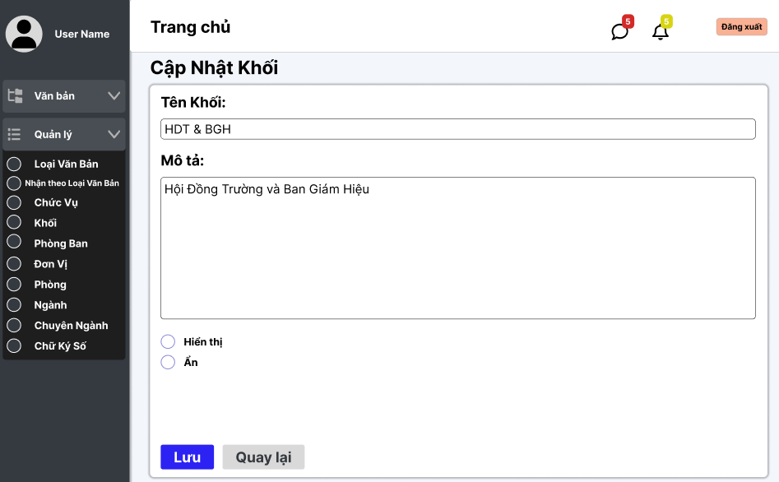

Test Case ID | Mô tả | Quy trình | Điều kiện tiên quyết | Kết quả mong đợi | Kết quả thực tế | Kết quả |  |  |  |  |  | Chú thích
 |  |  |  |  |  | Vòng 1 |  |  | Vòng 2
 |  |  |  |  |  | Trạng thái | Ngày kiểm tra | Người kiểm tra | Trạng thái | Ngày kiểm tra | Người kiểm tra
GUI_SHOW Hủy tour
GUI-CANCEL-01 | Hiển thị đầy đủ thông tin liên lạc đã nhập | 1. Đăng nhập thành công. 2. Click icon user góc phải. 3. Chọn Tour đã đặt. 4. Click vào tour đã đặt. | Đã đặt ít nhất 1 tour | Thông tin Họ tên, Email, SĐT, Địa chỉ hiển thị đúng |  | Passed | 30/04/2025 | Khải | Passed | 10/04/2025 | Khải
GUI-CANCEL-02 | Hiển thị đầy đủ thông tin tour (tên tour, ngày, giá tiền) | 1. Đăng nhập thành công. 2. Click icon user góc phải. 3. Chọn Tour đã đặt. 4. Click vào tour đã đặt. | Đã đặt ít nhất 1 tour | Tên tour, ngày đi, ngày về, tổng tiền hiển thị đúng |  | Passed | 30/04/2025 | Khải | Passed | 10/04/2025 | Khải
GUI-CANCEL-03 | Hiển thị phương thức thanh toán | 1. Đăng nhập thành công. 2. Click icon user góc phải. 3. Chọn Tour đã đặt. 4. Click vào tour đã đặt. | Đã đặt ít nhất 1 tour | Phương thức thanh toán hiển thị đúng (Văn phòng, Vnpay) |  | Passed | 30/04/2025 | Khải | Passed | 10/04/2025 | Khải
GUI-CANCEL-04 | Hiển thị checkbox đồng ý điều khoản | 1. Đăng nhập thành công. 2. Click icon user góc phải. 3. Chọn Tour đã đặt. 4. Click vào tour đã đặt. | Đã đặt ít nhất 1 tour | Checkbox đồng ý điều khoản hiển thị đúng |  | Passed | 30/04/2025 | Khải | Passed | 10/04/2025 | Khải
GUI-CANCEL-05 | Hiển thị nút Hủy Tour | 1. Đăng nhập thành công. 2. Click icon user góc phải. 3. Chọn Tour đã đặt. 4. Click vào tour đã đặt. | Đã đặt ít nhất 1 tour | Nút Hủy Tour màu cam hiển thị đúng vị trí |  | Passed | 30/04/2025 | Khải | Passed | 10/04/2025 | Khải
FUNCTION_SHOW Hủy tour
FUNC-CANCEL-01 | Hủy tour thành công | 1. Đăng nhập thành công. 2. Click icon user góc phải. 3. Chọn Tour đã đặt. 4. Click vào tour đã đặt. 5. Chọn "Hủy tour". | Có tour đã đặt | Thông báo 'Hủy tour thành công' và tour biến mất khỏi danh sách |  | Passed | 30/04/2025 | Khải | Passed | 10/04/2025 | Khải
FUNC-CANCEL-02 | Hủy tour thất bại do mạng mất kết nối | 1. Đăng nhập thành công. 2. Click icon user góc phải. 3. Chọn Tour đã đặt. 4. Click vào tour đã đặt. 5. Chọn "Hủy tour". | Có tour đã đặt | Thông báo lỗi 'Không thể kết nối' xuất hiện |  | Passed | 30/04/2025 | Khải | Passed | 10/04/2025 | Khải
FUNC-CANCEL-03 | Hủy tour thất bại do session login hết hạn | 1. Đăng nhập thành công. 2. Click icon user góc phải. 3. Chọn Tour đã đặt. 4. Click vào tour đã đặt. 5. Chọn "Hủy tour". | Có tour đã đặt | Thông báo lỗi 'Phiên đăng nhập đã hết hạn' xuất hiện |  | Passed | 30/04/2025 | Khải | Passed | 10/04/2025 | Khải

Quản lý tour
Project Name | XÂY DỰNG HỆ THỐNG QUẢN LÝ VÀ KIỂM DUYỆT VĂN BẢN TÍCH HỢP CHỮ KÝ SỐ VỚI THUẬT TOÁN RSA
Module Code | Quản lý chuyên ngành
 | Hoàn thành | Lỗi | Chưa kiểm tra | Bị chặn | Tổng lần kiểm tra
Round 1 | 20 | 0 | 0 | 0 | 20
Round 2 | 1 | 0 | 0 | 0 | 1
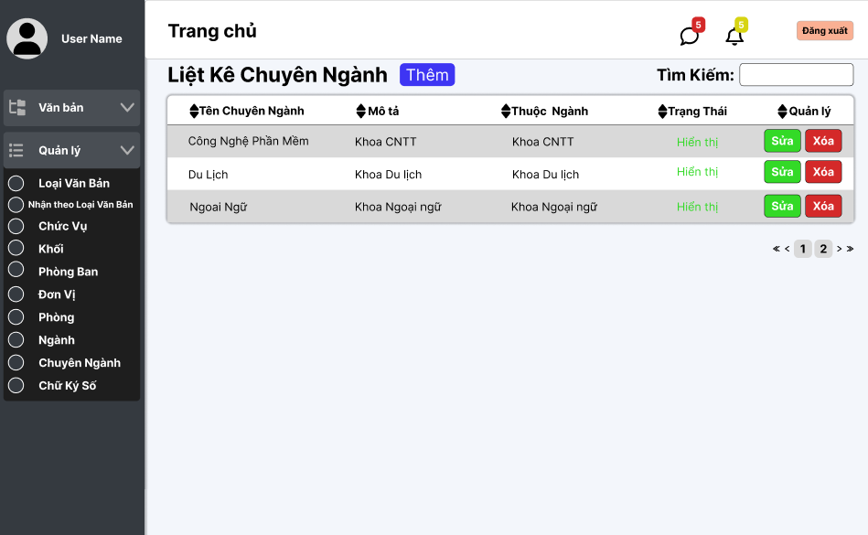

Test Case ID | Mô tả | Quy trình | Điều kiện tiên quyết | Kết quả mong đợi | Kết quả thực tế | Kết quả |  |  |  |  |  | Chú thích
 |  |  |  |  |  | Vòng 1 |  |  | Vòng 2
 |  |  |  |  |  | Trạng thái | Ngày kiểm tra | Người kiểm tra | Trạng thái | Ngày kiểm tra | Người kiểm tra
GUI_SHOW Quản lý chuyên ngành
GUI - QLCN01 | [Tin nhắn, Thống báo] IconButton |  |  | - Text: Black - Status: Enable | - Text: Black - Status: Enable | Passed | 14/11/2024 | Phương
GUI - QLCN02 | [Đăng xuất] Button |  |  | - Text: Black - Status: Enable | - Text: Black - Status: Enable | Passed | 14/11/2024 | Phương
GUI - QLCN03 | [Thêm] Button |  |  | - Text: White - Status: Enable | - Text: White - Status: Enable | Passed | 14/11/2024 | Phương
GUI - QLCN04 | [Tìm kiếm] SearchBar |  |  | - Text: Black - Status: Enable | - Text: Black - Status: Enable | Passed | 14/11/2024 | Phương
GUI - QLCN05 | [Tên chuyên ngành, Mô tả, Thuộc Ngành, Trạng Thái, Quản lý] Data Table |  |  | - Text: Black - Status: Enable | - Text: Black - Status: Enable | Passed | 14/11/2024 | Phương
GUI - QLCN06 | [Sửa] Button |  |  | - Text: White - Status: Enable | - Text: White - Status: Enable | Passed | 14/11/2024 | Phương
GUI - QLCN07 | [Xoá] Button |  |  | - Text: White - Status: Enable | - Text: White - Status: Enable | Passed | 14/11/2024 | Phương
GUI - QLCN08 | [Next] Button |  |  | - Text: Black - Status: Enable | - Text: Black - Status: Enable | Passed | 14/11/2024 | Phương
GUI - QLCN09 | [Previous] Button |  |  | - Text: Black - Status: Enable | - Text: Black - Status: Enable | Passed | 14/11/2024 | Phương
FUNCTION_SHOW Quản lý chuyên ngành
FUNC-QLDV01 | Xác thực trang đang hiển thị | 1. Truy cập vào trang web | Đăng nhập thành công vào hệ thống | Hiển thị trang chủ gồm có: - Trường "Liệt kê chuyên ngành" - Button "Thêm" - Trường Tìm kiếm - SearchBox "Tìm kiếm" - Button "Sửa" - Button "Xoá" - DataTable "Tên chuyên ngành, Mô tả, Thuộc ngành, Trạng Thái, Quản lý" | Hiển thị trang chủ gồm có: - Trường "Liệt kê chuyên ngành" - Button "Thêm" - Trường Tìm kiếm - SearchBox "Tìm kiếm" - Button "Sửa" - Button "Xoá" - DataTable "Tên chuyên ngành, Mô tả, Thuộc ngành, Trạng Thái, Quản lý" | Passed | 14/11/2024 | Phương
FUNC-QLDV02 | Xem danh sách các chuyên ngành của trường thành công | 1. Khởi động trang web. 2. Hiển thị trang chủ. 3. Nhấn vào "Quản lý" 4. Nhấn vào "Chuyển Ngành" | Đăng nhập thành công vào hệ thống | Hiển thị ra danh sách các chuyên ngành của trường | Hiển thị ra danh sách các chuyên ngành của trường | Passed | 14/11/2024 | Phương
FUNC-QLDV03 | Xem danh sách các đơn vị của trường thất bại | 1. Khởi động trang web. 2. Hiển thị trang chủ. 3. Nhấn vào "Quản lý" 4. Nhấn vào "Chuyển Ngành" | Đăng nhập thành công vào hệ thống | Không hiển thị ra danh sách các chuyên ngành | Không hiển thị ra danh sách các chuyên ngành | Passed | 14/11/2024 | Phương | Passed | 2024-11-20 | Phương
FUNC-QLDV04 | Kiểm tra nút Thêm thành công | 1. Khởi động trang web. 2. Hiển thị trang chủ. 3. Nhấn vào "Quản lý" 4. Nhấn vào "Chuyên ngành" 5. Nhấn vào "Thêm" | Đăng nhập thành công vào hệ thống | Hiện thị trang thêm chuyên ngành | Hiện thị trang thêm chuyên ngành | Passed | 14/11/2024 | Phương
FUNC-QLDV05 | Kiểm tra nút Thêm thất bại | 1. Khởi động trang web. 2. Hiển thị trang chủ. 3. Nhấn vào "Quản lý" 4. Nhấn vào "Chuyên ngành" 5. Nhấn vào "Thêm" | Đăng nhập thành công vào hệ thống | Không hiện thị trang thêm chuyên ngành | Không hiện thị trang thêm chuyên ngành | Passed | 14/11/2024 | Phương
FUNC-QLDV06 | Kiểm tra nút Sửa thành công | 1. Khởi động trang web. 2. Hiển thị trang chủ. 3. Nhấn vào "Quản lý" 4. Nhấn vào "Chuyên ngành" 5. Chọn chuyên ngành cần sửa 6. Nhấn vào "Sửa" | Đăng nhập thành công vào hệ thống | Hiện thị trang cập nhật chuyên ngành | Hiện thị trang cập nhật chuyên ngành | Passed | 14/11/2024 | Phương
FUNC-QLDV07 | Kiểm tra nút Sửa thất bại | 1. Khởi động trang web. 2. Hiển thị trang chủ. 3. Nhấn vào "Quản lý" 4. Nhấn vào "Chuyên ngành" 5. Chọn chuyên ngành cần sửa 6. Nhấn vào "Sửa" | Đăng nhập thành công vào hệ thống | Không hiện thị trang cập nhật chuyên ngành | Không hiện thị trang cập nhật chuyên ngành | Passed | 14/11/2024 | Phương
FUNC-QLDV08 | Kiểm tra nút Xoá thành công | 1. Khởi động trang web. 2. Hiển thị trang chủ. 3. Nhấn vào "Quản lý" 4. Nhấn vào "Chuyên ngành" 5. Chọn chuyên ngành cần xoá 6. Nhấn vào "Xóa" | Đăng nhập thành công vào hệ thống | Xóa một đơn vị trong danh sách chuyên ngành. | Xóa một đơn vị trong danh sách chuyên ngành. | Passed | 14/11/2024 | Phương
FUNC-QLDV09 | Kiểm tra nút Xóa thất bại | 1. Khởi động trang web. 2. Hiển thị trang chủ. 3. Nhấn vào "Quản lý" 4. Nhấn vào "Chuyên ngành" 5. Chọn chuyên ngành cần xoá 6. Nhấn vào "Xóa" | Đăng nhập thành công vào hệ thống | Không xóa được một đơn vị trong danh sách chuyên ngành. | Không xóa được một đơn vị trong danh sách chuyên ngành. | Passed | 14/11/2024 | Phương
FUNC-QLDV10 | Kiểm tra tìm kiếm theo tên chuyên ngành thành công | 1. Khởi động trang web. 2. Hiển thị trang chủ. 3. Nhấn vào "Quản lý" 4. Nhấn vào "Chuyên ngành" 5. Nhập vào ô Tìm kiếm | Đăng nhập thành công vào hệ thống | Hiển thị danh sách có từ khóa cần tìm | Hiển thị danh sách có từ khóa cần tìm | Passed | 14/11/2024 | Phương
FUNC-QLDV11 | Kiểm tra tìm kiếm theo tên đơn vị thất bại | 1. Khởi động trang web. 2. Hiển thị trang chủ. 3. Nhấn vào "Quản lý" 4. Nhấn vào "Chuyên ngành" 5. Nhập vào ô Tìm kiếm | Đăng nhập thành công vào hệ thống | Danh sách chuyên ngành không hiển thị chuyên ngành nào. | Danh sách chuyên ngành không hiển thị chuyên ngành nào. | Passed | 14/11/2024 | Phương

Thêm tour
Project Name | XÂY DỰNG HỆ THỐNG QUẢN LÝ VÀ KIỂM DUYỆT VĂN BẢN TÍCH HỢP CHỮ KÝ SỐ VỚI THUẬT TOÁN RSA
Module Code | Quản lý chuyên ngành
 | Hoàn thành | Lỗi | Chưa kiểm tra | Bị chặn | Tổng lần kiểm tra
Round 1 | 16 | 0 | 0 | 0 | 16
Round 2 | 0 | 0 | 0 | 0 | 0
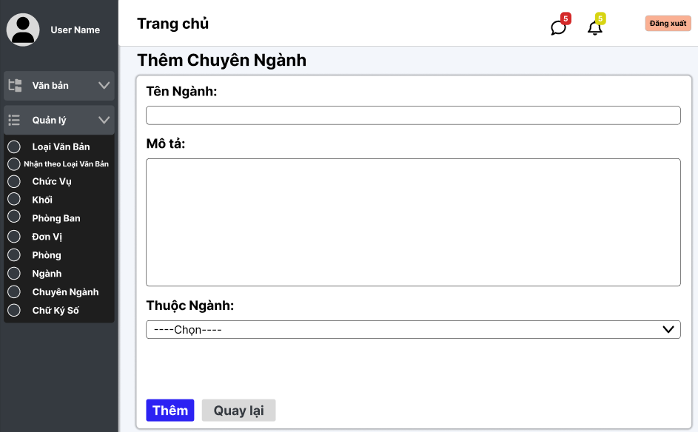

Test Case ID | Mô tả | Quy trình | Điều kiện tiên quyết | Kết quả mong đợi | Kết quả thực tế | Kết quả |  |  |  |  |  | Chú thích
 |  |  |  |  |  | Vòng 1 |  |  | Vòng 2
 |  |  |  |  |  | Trạng thái | Ngày kiểm tra | Người kiểm tra | Trạng thái | Ngày kiểm tra | Người kiểm tra
GUI_SHOW Thêm tour
GUI-ADD-01 | Hiển thị tiêu đề "THÊM TOUR" | 1. Đăng nhập Admin. 2. Chọn Tour. 3. Click "Thêm Tour Mới". | Trang web hoạt động | Tiêu đề "THÊM TOUR" hiển thị to, căn giữa
GUI-ADD-02 | Hiển thị ô nhập "Tên tour" | 1. Đăng nhập Admin. 2. Chọn Tour. 3. Click "Thêm Tour Mới". | Trang web hoạt động | Textbox "Tên tour" hiển thị đúng
GUI-ADD-03 | Hiển thị dropdown "Điểm đến" | 1. Đăng nhập Admin. 2. Chọn Tour. 3. Click "Thêm Tour Mới". | Trang web hoạt động | Dropdown "Điểm đến" hiển thị đúng
GUI-ADD-04 | Hiển thị trường "Thời gian" (disable) | 1. Đăng nhập Admin. 2. Chọn Tour. 3. Click "Thêm Tour Mới". | Trang web hoạt động | Ô "Thời gian" hiển thị và không nhập được
GUI-ADD-05 | Hiển thị dropdown "Khu vực" | 1. Đăng nhập Admin. 2. Chọn Tour. 3. Click "Thêm Tour Mới". | Trang web hoạt động | Dropdown "Khu vực" hiển thị đúng
GUI-ADD-06 | Hiển thị ô nhập "Mô tả" | 1. Đăng nhập Admin. 2. Chọn Tour. 3. Click "Thêm Tour Mới". | Trang web hoạt động | Textarea "Mô tả" hiển thị đúng
GUI-ADD-07 | Hiển thị ô nhập "Số lượng chỗ" | 1. Đăng nhập Admin. 2. Chọn Tour. 3. Click "Thêm Tour Mới". | Trang web hoạt động | Textbox số lượng chỗ hiển thị đúng
GUI-ADD-08 | Hiển thị ô nhập "Giá người lớn" | 1. Đăng nhập Admin. 2. Chọn Tour. 3. Click "Thêm Tour Mới". | Trang web hoạt động | Textbox giá người lớn hiển thị đúng
GUI-ADD-09 | Hiển thị ô nhập "Giá trẻ em" | 1. Đăng nhập Admin. 2. Chọn Tour. 3. Click "Thêm Tour Mới". | Trang web hoạt động | Textbox giá trẻ em hiển thị đúng
GUI-ADD-10 | Hiển thị dropdown "Trạng thái" | 1. Đăng nhập Admin. 2. Chọn Tour. 3. Click "Thêm Tour Mới". | Trang web hoạt động | Dropdown trạng thái hiển thị đúng
GUI-ADD-11 | Hiển thị "Ngày bắt đầu" | 1. Đăng nhập Admin. 2. Chọn Tour. 3. Click "Thêm Tour Mới". | Trang web hoạt động | Datepicker ngày bắt đầu hiển thị đúng
GUI-ADD-12 | Hiển thị "Ngày kết thúc" | 1. Đăng nhập Admin. 2. Chọn Tour. 3. Click "Thêm Tour Mới". | Trang web hoạt động | Datepicker ngày kết thúc hiển thị đúng
GUI-ADD-13 | Hiển thị ô upload ảnh | 1. Đăng nhập Admin. 2. Chọn Tour. 3. Click "Thêm Tour Mới". | Trang web hoạt động | Ô upload cho phép chọn tối đa 5 ảnh
GUI-ADD-14 | Hiển thị nút "Lưu" | 1. Đăng nhập Admin. 2. Chọn Tour. 3. Click "Thêm Tour Mới". | Trang web hoạt động | Button "Lưu" màu xanh, căn phải
GUI-ADD-15 | Hiển thị nút "Huỷ" | 1. Đăng nhập Admin. 2. Chọn Tour. 3. Click "Thêm Tour Mới". | Trang web hoạt động | Button "Huỷ" màu xám, căn trái
FUNCTION_SHOW Thêm tour
FUNC-ADD-01 | Thêm tour thành công | 1. Đăng nhập Admin. 2. Chọn Tour ➔ Thêm Tour Mới. 3. Nhập: Tên tour "Tour Đà Lạt 3N2Đ", Điểm đến "Đà Lạt", Thời gian: tự động fill. 4. Chọn Khu vực: "Miền Trung". 5. Mô tả: "Tour nghỉ dưỡng 3 ngày 2 đêm". 6. Giá người lớn: "4000000", Giá trẻ em: "2500000". 7. Số lượng: "20". 8. Ngày bắt đầu 20/05/2025, ngày kết thúc 22/05/2025. 9. Upload ảnh "tour.jpg". 10. Trạng thái: "Hoạt động". 11. Bấm "Lưu". | Trang web hoạt động | Thông báo "Thêm tour thành công"
FUNC-ADD-02 | Để trống tên tour | 1. Đăng nhập Admin. 2. Chọn Tour ➔ Thêm Tour Mới. 3. Nhập: Tên tour "", Điểm đến "Đà Lạt", Thời gian: tự động fill. 4. Chọn Khu vực: "Miền Trung". 5. Mô tả: "Tour nghỉ dưỡng 3 ngày 2 đêm". 6. Giá người lớn: "4000000", Giá trẻ em: "2500000". 7. Số lượng: "20". 8. Ngày bắt đầu 20/05/2025, ngày kết thúc 22/05/2025. 9. Upload ảnh "tour.jpg". 10. Trạng thái: "Hoạt động". 11. Bấm "Lưu". | Bắt buộc nhập tên | Hiển thị lỗi "Vui lòng nhập tên tour"
FUNC-ADD-03 | Chưa chọn điểm đến | 1. Đăng nhập Admin. 2. Chọn Tour ➔ Thêm Tour Mới. 3. Nhập: Tên tour "Tour Đà Lạt 3N2Đ", Điểm đến "Mặc định", Thời gian: tự động fill. 4. Chọn Khu vực: "Miền Trung". 5. Mô tả: "Tour nghỉ dưỡng 3 ngày 2 đêm". 6. Giá người lớn: "4000000", Giá trẻ em: "2500000". 7. Số lượng: "20". 8. Ngày bắt đầu 20/05/2025, ngày kết thúc 22/05/2025. 9. Upload ảnh "tour.jpg". 10. Trạng thái: "Hoạt động". 11. Bấm "Lưu". | Bắt buộc chọn điểm đến | Hiển thị lỗi "Vui lòng chọn điểm đến"
FUNC-ADD-04 | Chưa chọn khu vực | 1. Đăng nhập Admin. 2. Chọn Tour ➔ Thêm Tour Mới. 3. Nhập: Tên tour "Tour Đà Lạt 3N2Đ", Điểm đến "Đà Lạt", Thời gian: tự động fill 4. Mô tả: "Tour nghỉ dưỡng 3 ngày 2 đêm". 5. Giá người lớn: "4000000", Giá trẻ em: "2500000". 6. Số lượng: "20". 7. Ngày bắt đầu 20/05/2025, ngày kết thúc 22/05/2025. 8. Upload ảnh "tour.jpg". 9. Trạng thái: "Hoạt động". 10. Bấm "Lưu". | Bắt buộc chọn khu vực | Hiển thị lỗi "Vui lòng chọn khu vực"
FUNC-ADD-05 | Để trống mô tả | 1. Đăng nhập Admin. 2. Chọn Tour ➔ Thêm Tour Mới. 3. Nhập: Tên tour "Tour Đà Lạt 3N2Đ", Điểm đến "Đà Lạt", Thời gian: tự động fill. 4. Chọn Khu vực: "Miền Trung". 5. Mô tả: "". 6. Giá người lớn: "4000000", Giá trẻ em: "2500000". 7. Số lượng: "20". 8. Ngày bắt đầu 20/05/2025, ngày kết thúc 22/05/2025. 9. Upload ảnh "tour.jpg". 10. Trạng thái: "Hoạt động". 11. Bấm "Lưu". | Bắt buộc nhập mô tả | Hiển thị lỗi "Vui lòng nhập mô tả"
FUNC-ADD-06 | Nhập giá người lớn là chữ | 1. Đăng nhập Admin. 2. Chọn Tour ➔ Thêm Tour Mới. 3. Nhập: Tên tour "Tour Đà Lạt 3N2Đ", Điểm đến "Đà Lạt", Thời gian: tự động fill. 4. Chọn Khu vực: "Miền Trung". 5. Mô tả: "Tour nghỉ dưỡng 3 ngày 2 đêm". 6. Giá người lớn: "400ad00", Giá trẻ em: "2500000". 7. Số lượng: "20". 8. Ngày bắt đầu 20/05/2025, ngày kết thúc 22/05/2025. 9. Upload ảnh "tour.jpg". 10. Trạng thái: "Hoạt động". 11. Bấm "Lưu". | Trường giá yêu cầu số | Hiển thị lỗi "Giá phải là số hợp lệ"
FUNC-ADD-07 | Nhập giá trẻ em âm | 1. Đăng nhập Admin. 2. Chọn Tour ➔ Thêm Tour Mới. 3. Nhập: Tên tour "Tour Đà Lạt 3N2Đ", Điểm đến "Đà Lạt", Thời gian: tự động fill. 4. Chọn Khu vực: "Miền Trung". 5. Mô tả: "Tour nghỉ dưỡng 3 ngày 2 đêm". 6. Giá người lớn: "4000000", Giá trẻ em: "25da0". 7. Số lượng: "20". 8. Ngày bắt đầu 20/05/2025, ngày kết thúc 22/05/2025. 9. Upload ảnh "tour.jpg". 10. Trạng thái: "Hoạt động". 11. Bấm "Lưu". | Giá trẻ em >= 0 | Hiển thị lỗi "Giá trẻ em phải lớn hơn hoặc bằng 0"
FUNC-ADD-08 | Nhập số lượng chỗ âm | 1. Đăng nhập Admin. 2. Chọn Tour ➔ Thêm Tour Mới. 3. Nhập: Tên tour "Tour Đà Lạt 3N2Đ", Điểm đến "Đà Lạt", Thời gian: tự động fill. 4. Chọn Khu vực: "Miền Trung". 5. Mô tả: "Tour nghỉ dưỡng 3 ngày 2 đêm". 6. Giá người lớn: "4000000", Giá trẻ em: "2500000". 7. Số lượng: "-20". 8. Ngày bắt đầu 20/05/2025, ngày kết thúc 22/05/2025. 9. Upload ảnh "tour.jpg". 10. Trạng thái: "Hoạt động". 11. Bấm "Lưu". | Số lượng phải >= 0 | Hiển thị lỗi "Số lượng chỗ phải lớn hơn hoặc bằng 0"
FUNC-ADD-09 | Ngày kết thúc nhỏ hơn ngày bắt đầu | 1. Đăng nhập Admin. 2. Chọn Tour ➔ Thêm Tour Mới. 3. Nhập: Tên tour "Tour Đà Lạt 3N2Đ", Điểm đến "Đà Lạt", Thời gian: tự động fill. 4. Chọn Khu vực: "Miền Trung". 5. Mô tả: "Tour nghỉ dưỡng 3 ngày 2 đêm". 6. Giá người lớn: "4000000", Giá trẻ em: "2500000". 7. Số lượng: "20". 8. Ngày bắt đầu 20/05/2025, ngày kết thúc 22/05/2025. 9. Upload ảnh "tour.jpg". 10. Trạng thái: "Hoạt động". 11. Bấm "Lưu". | Ngày kết thúc phải sau ngày bắt đầu | Hiển thị lỗi "Ngày kết thúc phải sau ngày bắt đầu"
FUNC-ADD-10 | Upload sai định dạng ảnh | 1. Đăng nhập Admin. 2. Chọn Tour ➔ Thêm Tour Mới. 3. Nhập: Tên tour "Tour Đà Lạt 3N2Đ", Điểm đến "Đà Lạt", Thời gian: tự động fill. 4. Chọn Khu vực: "Miền Trung". 5. Mô tả: "Tour nghỉ dưỡng 3 ngày 2 đêm". 6. Giá người lớn: "4000000", Giá trẻ em: "2500000". 7. Số lượng: "20". 8. Ngày bắt đầu 20/05/2025, ngày kết thúc 22/05/2025. 9. Upload ảnh "tour.jpg". 10. Trạng thái: "Hoạt động". 11. Bấm "Lưu". | File upload chỉ cho phép ảnh | Hiển thị lỗi "Chỉ cho phép file ảnh"
FUNC-ADD-11 | Không upload ảnh nhưng bấm Lưu | 1. Đăng nhập Admin. 2. Chọn Tour ➔ Thêm Tour Mới. 3. Nhập: Tên tour "Tour Đà Lạt 3N2Đ", Điểm đến "Đà Lạt", Thời gian: tự động fill. 4. Chọn Khu vực: "Miền Trung". 5. Mô tả: "Tour nghỉ dưỡng 3 ngày 2 đêm". 6. Giá người lớn: "4000000", Giá trẻ em: "2500000". 7. Số lượng: "20". 8. Ngày bắt đầu 20/05/2025, ngày kết thúc 22/05/2025. 9. Không upload ảnh. 10. Trạng thái: "Hoạt động". 11. Bấm "Lưu". | Ảnh là trường bắt buộc | Hiển thị lỗi "Vui lòng chọn ảnh cho tour"
FUNC-ADD-12 | Nhập giá người lớn/trẻ em cực lớn | 1. Đăng nhập Admin. 2. Chọn Tour ➔ Thêm Tour Mới. 3. Nhập: Tên tour "Tour Đà Lạt 3N2Đ", Điểm đến "Đà Lạt", Thời gian: tự động fill. 4. Chọn Khu vực: "Miền Trung". 5. Mô tả: "Tour nghỉ dưỡng 3 ngày 2 đêm". 6. Giá người lớn: "4000000", Giá trẻ em: "8000000". 7. Số lượng: "20". 8. Ngày bắt đầu 20/05/2025, ngày kết thúc 22/05/2025. 9. Không upload ảnh. 10. Trạng thái: "Hoạt động". 11. Bấm "Lưu". | Giới hạn giá hợp lý | Hiển thị lỗi "Giá trị không hợp lệ, vượt quá giới hạn cho phép"
FUNC-ADD-13 | Nhập số lượng chỗ cực lớn | 1. Đăng nhập Admin. 2. Chọn Tour ➔ Thêm Tour Mới. 3. Nhập: Tên tour "Tour Đà Lạt 3N2Đ", Điểm đến "Đà Lạt", Thời gian: tự động fill. 4. Chọn Khu vực: "Miền Trung". 5. Mô tả: "Tour nghỉ dưỡng 3 ngày 2 đêm". 6. Giá người lớn: "4000000", Giá trẻ em: "8000000". 7. Số lượng: "99999". 8. Ngày bắt đầu 20/05/2025, ngày kết thúc 22/05/2025. 9. Không upload ảnh. 10. Trạng thái: "Hoạt động". 11. Bấm "Lưu". | Giới hạn số lượng hợp lý | Hiển thị lỗi "Số lượng chỗ vượt quá giới hạn cho phép"
FUNC-ADD-14 | Bấm nút 'Huỷ' | 1. Đăng nhập Admin. 2. Thêm Tour Mới. 3. Không nhập gì hoặc nhập tùy ý. 4. Bấm "Huỷ". | Trang web hoạt động | Điều hướng quay lại danh sách Tour

Sửa tour
Project Name | XÂY DỰNG HỆ THỐNG QUẢN LÝ VÀ KIỂM DUYỆT VĂN BẢN TÍCH HỢP CHỮ KÝ SỐ VỚI THUẬT TOÁN RSA
Module Code | Quản lý chuyên ngành
 | Hoàn thành | Lỗi | Chưa kiểm tra | Bị chặn | Tổng lần kiểm tra
Round 1 | 17 | 0 | 0 | 0 | 17
Round 2 | 0 | 0 | 0 | 0 | 0

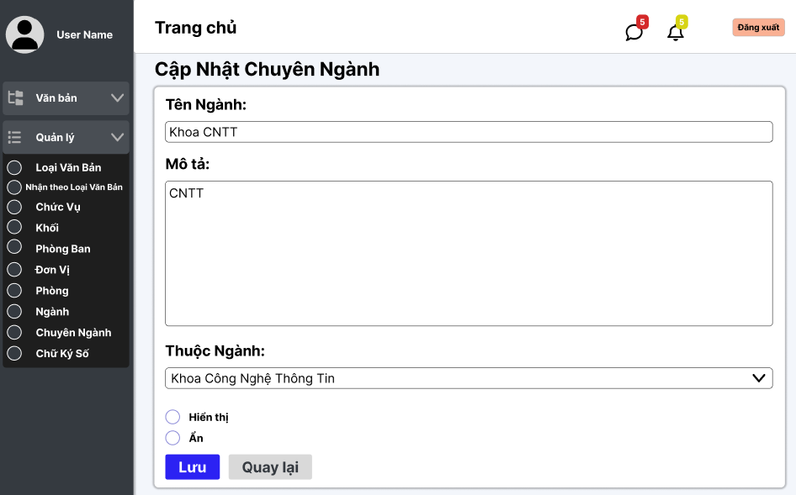

Test Case ID | Mô tả | Quy trình | Điều kiện tiên quyết | Kết quả mong đợi | Kết quả thực tế | Kết quả |  |  |  |  |  | Chú thích
 |  |  |  |  |  | Vòng 1 |  |  | Vòng 2
 |  |  |  |  |  | Trạng thái | Ngày kiểm tra | Người kiểm tra | Trạng thái | Ngày kiểm tra | Người kiểm tra
GUI_SHOW Xem quản lý thêm khối
GUI-BOOK-01 | Hiển thị đầy đủ form đặt tour | 1. Đăng nhập thành công. 2. Click tour bất kỳ. 3. Bấm "Đặt Ngay". | Đăng nhập thành công vào hệ thống | Form "Thông tin liên lạc", "Hành khách", "Thanh toán" hiển thị đầy đủ |  | Passed | 30/04/2025 | Khải | Passed | 10/04/2025 | Khải
GUI-BOOK-02 | Hiển thị ô nhập Họ và tên | 1. Đăng nhập thành công. 2. Click tour bất kỳ. 3. Bấm "Đặt Ngay". | Đăng nhập thành công vào hệ thống | Textbox "Họ và tên" hiển thị đúng |  | Passed | 30/04/2025 | Khải | Passed | 10/04/2025 | Khải
GUI-BOOK-03 | Hiển thị ô nhập Email | 1. Đăng nhập thành công. 2. Click tour bất kỳ. 3. Bấm "Đặt Ngay". | Đăng nhập thành công vào hệ thống | Textbox "Email" hiển thị đúng |  | Passed | 30/04/2025 | Khải | Passed | 10/04/2025 | Khải
GUI-BOOK-04 | Hiển thị ô nhập Số điện thoại | 1. Đăng nhập thành công. 2. Click tour bất kỳ. 3. Bấm "Đặt Ngay". | Đăng nhập thành công vào hệ thống | Textbox "Số điện thoại" hiển thị đúng |  | Passed | 30/04/2025 | Khải | Passed | 10/04/2025 | Khải
GUI-BOOK-05 | Hiển thị ô nhập Địa chỉ | 1. Đăng nhập thành công. 2. Click tour bất kỳ. 3. Bấm "Đặt Ngay". | Đăng nhập thành công vào hệ thống | Textbox "Địa chỉ" hiển thị đúng |  | Passed | 30/04/2025 | Khải | Passed | 10/04/2025 | Khải
GUI-BOOK-06 | Hiển thị nút [+] và [-] Người lớn | 1. Đăng nhập thành công. 2. Click tour bất kỳ. 3. Bấm "Đặt Ngay". | Đăng nhập thành công vào hệ thống | Hai nút tăng giảm người lớn hiển thị đúng |  | Passed | 30/04/2025 | Khải | Passed | 10/04/2025 | Khải
GUI-BOOK-07 | Hiển thị nút [+] và [-] Trẻ em | 1. Đăng nhập thành công. 2. Click tour bất kỳ. 3. Bấm "Đặt Ngay". | Đăng nhập thành công vào hệ thống | Hai nút tăng giảm trẻ em hiển thị đúng |  | Passed | 30/04/2025 | Khải | Passed | 10/04/2025 | Khải
GUI-BOOK-08 | Hiển thị block thông tin tour | 1. Đăng nhập thành công. 2. Click tour bất kỳ. 3. Bấm "Đặt Ngay". | Đăng nhập thành công vào hệ thống | Mã tour, tên tour, ngày khởi hành/kết thúc, tổng tiền hiển thị đúng |  | Passed | 30/04/2025 | Khải | Passed | 10/04/2025 | Khải
GUI-BOOK-09 | Hiển thị ô nhập mã giảm giá và nút Áp dụng | 1. Đăng nhập thành công. 2. Click tour bất kỳ. 3. Bấm "Đặt Ngay". | Đăng nhập thành công vào hệ thống | Textbox nhập mã giảm giá + nút "Áp dụng" màu cam hiển thị đúng |  | Passed | 30/04/2025 | Khải | Passed | 10/04/2025 | Khải
GUI-BOOK-10 | Hiển thị checkbox đồng ý điều khoản | 1. Đăng nhập thành công. 2. Click tour bất kỳ. 3. Bấm "Đặt Ngay". | Đăng nhập thành công vào hệ thống | Checkbox đồng ý điều khoản hiển thị đúng |  | Passed | 30/04/2025 | Khải | Passed | 10/04/2025 | Khải
GUI-BOOK-11 | Hiển thị nút Xác nhận đặt tour | 1. Đăng nhập thành công. 2. Click tour bất kỳ. 3. Bấm "Đặt Ngay". | Đăng nhập thành công vào hệ thống | Button "Xác nhận" màu cam, căn giữa, nổi bật |  | Passed | 30/04/2025 | Khải | Passed | 10/04/2025 | Khải
GUI-BOOK-12 | Hiển thị chọn phương thức thanh toán | 1. Đăng nhập thành công. 2. Click tour bất kỳ. 3. Bấm "Đặt Ngay". | Đăng nhập thành công vào hệ thống | Radio Button chọn "Thanh toán tại văn phòng" và "VNPAY" hiển thị đúng |  | Passed | 30/04/2025 | Khải | Passed | 10/04/2025 | Khải
FUNCTION_SHOW thêm khối
FUNC-BOOK-01 | Đặt tour thành công | 1. Đăng nhập. 2. Click tour bất kỳ. 3. Bấm 'Đặt Ngay'. 4. Nhập đủ thông tin: Tên 'Nguyễn Văn A', Email 'abc123@gmail.com', SĐT '0912345678', Địa chỉ '12 Nguyễn Huệ'. 5. Hành khách: người lớn '2', Trẻ em '2'. 6. Click đồng ý các điều khoản. 7. Chọn phương thức thanh toán: Tại văn phòng. 8. Bấm 'Xác nhận'. | Đăng nhập thành công vào hệ thống | Đặt tour thành công, điều hướng tới trang xác nhận |  | Passed | 30/04/2025 | Khải | Passed | 10/04/2025 | Khải
FUNC-BOOK-02 | Để trống Họ và tên | 1. Đăng nhập. 2. Click tour bất kỳ. 3. Bấm 'Đặt Ngay'. 4. Nhập đủ thông tin: Tên '', Email 'abc123@gmail.com', SĐT '0912345678', Địa chỉ '12 Nguyễn Huệ'. 5. Hành khách: người lớn '2', Trẻ em '2'. 6. Click đồng ý các điều khoản. 7. Chọn phương thức thanh toán: Tại văn phòng. 8. Để trống Họ và tên ➔ Bấm 'Xác nhận'. | Đăng nhập thành công vào hệ thống | Báo lỗi yêu cầu nhập Họ và tên |  | Passed | 30/04/2025 | Khải | Passed | 10/04/2025 | Khải
FUNC-BOOK-03 | Để trống Email | 1. Đăng nhập. 2. Click tour bất kỳ. 3. Bấm 'Đặt Ngay'. 4. Nhập đủ thông tin: Tên 'Nguyễn Văn A', Email '', SĐT '0912345678', Địa chỉ '12 Nguyễn Huệ'. 5. Hành khách: người lớn '2', Trẻ em '2'. 6. Click đồng ý các điều khoản. 7. Chọn phương thức thanh toán: Tại văn phòng. 8. Để trống Email ➔ Bấm 'Xác nhận'. | Bắt buộc nhập Email | Báo lỗi yêu cầu nhập Email |  | Passed | 30/04/2025 | Khải | Passed | 10/04/2025 | Khải
FUNC-BOOK-04 | Để trống Số điện thoại | 1. Đăng nhập. 2. Click tour bất kỳ. 3. Bấm 'Đặt Ngay'. 4. Nhập đủ thông tin: Tên 'Nguyễn Văn A', Email 'abc123@gmail.com', SĐT '', Địa chỉ '12 Nguyễn Huệ'. 5. Hành khách: người lớn '2', Trẻ em '2'. 6. Click đồng ý các điều khoản. 7. Chọn phương thức thanh toán: Tại văn phòng. 8. Để trống Số điện thoại ➔ Bấm 'Xác nhận'. | Bắt buộc nhập Số điện thoại | Báo lỗi yêu cầu nhập Số điện thoại |  | Passed | 30/04/2025 | Khải | Passed | 10/04/2025 | Khải
FUNC-BOOK-05 | Để trống Địa chỉ | 1. Đăng nhập. 2. Click tour bất kỳ. 3. Bấm 'Đặt Ngay'. 4. Nhập đủ thông tin: Tên 'Nguyễn Văn A', Email 'abc123@gmail.com', SĐT '0912345678', Địa chỉ ''. 5. Hành khách: người lớn '2', Trẻ em '2'. 6. Click đồng ý các điều khoản. 7. Chọn phương thức thanh toán: Tại văn phòng. 8. Để trống Địa chỉ ➔ Bấm 'Xác nhận'. | Bắt buộc nhập Địa chỉ | Báo lỗi yêu cầu nhập Địa chỉ |  | Passed | 30/04/2025 | Khải | Passed | 10/04/2025 | Khải
FUNC-BOOK-06 | Không chọn phương thức thanh toán | 1. Đăng nhập. 2. Click tour bất kỳ. 3. Bấm 'Đặt Ngay'. 4. Nhập đủ thông tin: Tên 'Nguyễn Văn A', Email 'abc123@gmail.com', SĐT '0912345678', Địa chỉ '12 Nguyễn Huệ'. 5. Hành khách: người lớn '2', Trẻ em '2'. 6. Không chọn phương thức thanh toán ➔ Bấm 'Xác nhận'. | Bắt buộc chọn phương thức | Báo lỗi yêu cầu chọn phương thức thanh toán |  | Passed | 30/04/2025 | Khải | Passed | 10/04/2025 | Khải
FUNC-BOOK-07 | Áp dụng mã giảm giá hợp lệ | 1. Đăng nhập. 2. Click tour bất kỳ. 3. Bấm 'Đặt Ngay'. 4. Hành khách: người lớn '2', Trẻ em '2'. 5. Nhập mã giảm giá hợp lệ: 'ABCXYZ123' ➔ Bấm 'Áp dụng'. | Có mã giảm giá hợp lệ | Áp dụng mã giảm giá thành công, giảm tiền |  | Passed | 30/04/2025 | Khải | Passed | 10/04/2025 | Khải
FUNC-BOOK-08 | Áp dụng mã giảm giá sai | 1. Đăng nhập. 2. Click tour bất kỳ. 3. Bấm 'Đặt Ngay'. 4. Hành khách: người lớn '2', Trẻ em '2'. 5. Nhập mã giảm giá sai: ''ABCXYZ'' ➔ Bấm 'Áp dụng'. | Mã không tồn tại | Hiển thị lỗi 'Mã giảm giá không hợp lệ' |  | Passed | 30/04/2025 | Khải | Passed | 10/04/2025 | Khải
FUNC-BOOK-09 | Tăng/giảm người lớn thành công | 1. Đăng nhập. 2. Click tour bất kỳ. 3. Bấm 'Đặt Ngay'. 4. Bấm [+] và [-] ở mục Người lớn. | Đăng nhập thành công vào hệ thống | Tăng/giảm số lượng người lớn đúng và thành tiền tăng giảm theo |  | Passed | 30/04/2025 | Khải | Passed | 10/04/2025 | Khải
FUNC-BOOK-10 | Tăng/giảm trẻ em thành công | 1. Đăng nhập. 2. Click tour bất kỳ. 3. Bấm 'Đặt Ngay'. 4. Bấm [+] và [-] ở mục Trẻ em. | Đăng nhập thành công vào hệ thống | Tăng/giảm số lượng trẻ em đúng và thành tiền tăng giảm theov |  | Passed | 30/04/2025 | Khải | Passed | 10/04/2025 | Khải
FUNC-BOOK-11 | Không tick đồng ý điều khoản | 1. Đăng nhập. 2. Click tour bất kỳ. 3. Bấm 'Đặt Ngay'. 4. Nhập đủ thông tin: Tên 'Nguyễn Văn A', Email 'abc123@gmail.com', SĐT '0912345678', Địa chỉ '12 Nguyễn Huệ'. 5. Hành khách: người lớn '2', Trẻ em '2'. 6. Không tick đồng ý điều khoả. 7. Chọn phương thức thanh toán: Tại văn phòng.. 8. Bấm Xác nhận. | Bắt buộc tick đồng ý điều khoản | Báo lỗi 'Bạn cần đồng ý điều khoản' |  | Passed | 30/04/2025 | Khải | Passed | 10/04/2025 | Khải
FUNC-BOOK-12 | Chọn 'Thanh toán qua VNPAY' | 1. Đăng nhập. 2. Click tour bất kỳ. 3. Bấm 'Đặt Ngay'. 4. Nhập đủ thông tin: Tên 'Nguyễn Văn A', Email 'abc123@gmail.com', SĐT '0912345678', Địa chỉ '12 Nguyễn Huệ'. 5. Hành khách: người lớn '2', Trẻ em '2'. 6. Click đồng ý các điều khoản. 7. Chọn phương thức thanh toán: Vnpay. 8. Chọn 'Thanh toán qua VNPAY' ➔ Bấm 'Xác nhận'. | Đăng nhập thành công vào hệ thống | Redirect sang trang VNPAY để thanh toán |  | Passed | 30/04/2025 | Khải | Passed | 10/04/2025 | Khải
FUNC-BOOK-14 | Nhập Email sai định dạng | 1. Đăng nhập. 2. Click tour bất kỳ. 3. Bấm 'Đặt Ngay'. 4. Nhập đủ thông tin: Tên 'Nguyễn Văn A', Email 'abc123#gm', SĐT '0912345678', Địa chỉ '12 Nguyễn Huệ'. 5. Hành khách: người lớn '2', Trẻ em '2'. 6. Click đồng ý các điều khoản. 7. Chọn phương thức thanh toán: Tại văn phòng. 8. Bấm 'Xác nhận'. | Đăng nhập thành công vào hệ thống | Hiển thị lỗi 'Email không hợp lệ' |  | Passed | 30/04/2025 | Khải | Passed | 10/04/2025 | Khải
FUNC-BOOK-15 | Nhập Số điện thoại chứa chữ | 1. Đăng nhập. 2. Click tour bất kỳ. 3. Bấm 'Đặt Ngay'. 4. Nhập đủ thông tin: Tên 'Nguyễn Văn A', Email 'abc123@gmail.com', SĐT '09ada78', Địa chỉ '12 Nguyễn Huệ'. 5. Hành khách: người lớn '2', Trẻ em '2'. 6. Click đồng ý các điều khoản. 7. Chọn phương thức thanh toán: Tại văn phòng. 5. Bấm 'Xác nhận'. | Đăng nhập thành công vào hệ thống | Hiển thị lỗi 'Số điện thoại không hợp lệ' |  | Passed | 30/04/2025 | Khải | Passed | 10/04/2025 | Khải
FUNC-BOOK-16 | Đặt số lượng người lớn = 0 | 1. Đăng nhập. 2. Click tour bất kỳ. 3. Bấm 'Đặt Ngay'. 4. Chọn Người lớn = 0. 5. Nhập đúng thông tin. 6. Bấm xác nhận. | Đăng nhập thành công vào hệ thống | Hiển thị lỗi 'Số lượng người lớn phải lớn hơn 0' |  | Passed | 30/04/2025 | Khải | Passed | 10/04/2025 | Khải
FUNC-BOOK-17 | Đặt số lượng trẻ em = 0 | 1. Đăng nhập. 2. Click tour bất kỳ. 3. Bấm 'Đặt Ngay'. 4. Chọn Trẻ em = 0. 5. Nhập đúng thông tin. 6. Bấm xác nhận. | Đăng nhập thành công vào hệ thống | Đặt thành công (Trẻ em = 0 được chấp nhận) |  | Passed | 30/04/2025 | Khải | Passed | 10/04/2025 | Khải
FUNC-BOOK-18 | Đặt số lượng vượt quá số chỗ còn lại | 1. Đăng nhập. 2. Click tour bất kỳ. 3. Bấm 'Đặt Ngay'. Click tour chỉ còn 2 chỗ ➔ Đặt Ngay. 2. Chọn Người lớn = 5 ➔ Bấm 'Xác nhận'. | Tour còn ít chỗ | Hiển thị lỗi 'Số lượng vượt quá chỗ còn lại' |  | Passed | 30/04/2025 | Khải | Passed | 10/04/2025 | Khải

Thêm Phòng
Project Name | XÂY DỰNG HỆ THỐNG QUẢN LÝ VÀ KIỂM DUYỆT VĂN BẢN TÍCH HỢP CHỮ KÝ SỐ VỚI THUẬT TOÁN RSA
Module Code | Quản lý ngành
 | Hoàn thành | Lỗi | Chưa kiểm tra | Bị chặn | Tổng lần kiểm tra
Round 1 | 13 | 0 | 0 | 0 | 13
Round 2 | 13 | 0 | 0 | 0 | 13

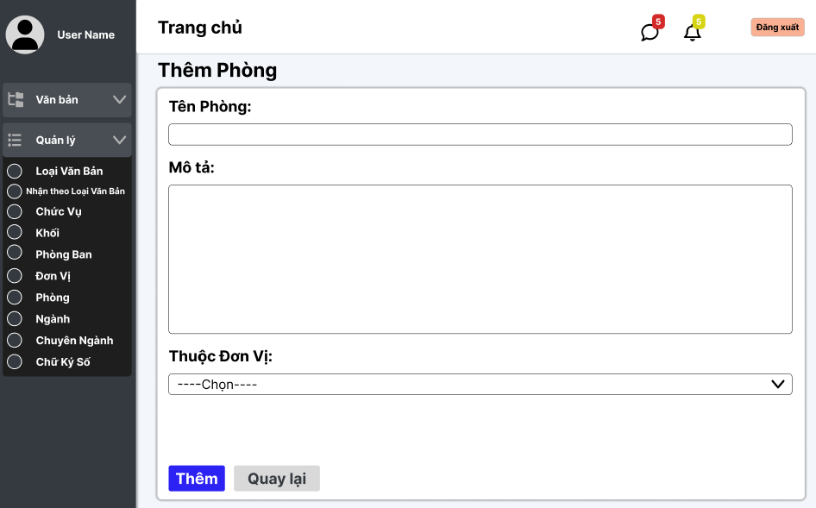

Test Case ID | Mô tả | Quy trình | Điều kiện tiên quyết | Kết quả mong đợi | Kết quả thực tế | Kết quả |  |  |  |  |  | Chú thích
 |  |  |  |  |  | Vòng 1 |  |  | Vòng 2
 |  |  |  |  |  | Trạng thái | Ngày kiểm tra | Người kiểm tra | Trạng thái | Ngày kiểm tra | Người kiểm tra
GUI_SHOW Xem quản lý thêm phòng
GUI-QLTP01 | [Tin nhắn, Thống báo] IconButton |  | Đăng nhập thành công vào hệ thống | - Text: Black - Status: Enable | - Text: Black - Status: Enable | Passed | 14/11/2024 | Lộc | Passed
GUI-QLTP02 | [Tên phòng] textbox |  | Đăng nhập thành công vào hệ thống | -Label : black -Status : enable | -Label : black -Status : enable | Passed | 14/11/2024 | Lộc | Passed
GUI-QLTP03 | [Mô tả] textbox |  | Đăng nhập thành công vào hệ thống | -Label : black -Status : enable | -Label : black -Status : enable | Passed | 14/11/2024 | Lộc | Passed
GUI-QLTP04 | [Thêm] Button |  | Đăng nhập thành công vào hệ thống | -Text color : light -Status : enable -Background : primary | -Text color : light -Status : enable -Background : primary | Passed | 14/11/2024 | Lộc | Passed
GUI-QLTP05 | [Thuộc đơn vị] Dropdown list |  | Đăng nhập thành công vào hệ thống | -Text color : light -Status : enable -Background : primary | -Text color : light -Status : enable -Background : primary | Passed | 14/11/2024 | Lộc | Passed
GUI-QLTP06 | [Quay lại] Button |  | Đăng nhập thành công vào hệ thống | -Text color : black -Status : enable -Background : secondary | -Text color : black -Status : enable -Background : secondary | Passed | 14/11/2024 | Lộc | Passed
FUNCTION_SHOW thêm phòng
FUNC-QLTP01 | Xác thực trang đang hiển thị | 1. Truy cập vào trang web | Đăng nhập thành công vào hệ thống | Hiển thị trang Thêm ngành có: - Trường "Tên Phòng" - Trường "Mô tả" - Trường "Thuộc đơn vị " - Button "Thêm" - Button "Quay lại" | Hiển thị trang Thêm ngành có: - Trường "Tên Phòng" - Trường "Mô tả" - Trường "Thuộc đơn vị " - Button "Thêm" - Button "Quay lại" | Passed | 14/11/2024 | Lộc | Passed
FUNC-QLTP02 | Để trống tất cả các trường dữ liệu | 1. Khởi động trang web. 2. Vào trang thêm khối 3.Không nhập các trường dữ liệu. 4. Nhấn vào "Thêm" | Đăng nhập thành công vào hệ thống | Hệ thống thông báo :" Vui lòng nhập tên phòng/ mô tả " | Hệ thống thông báo :" Vui lòng nhập tên phòng/ mô tả " | Passed | 14/11/2024 | Lộc | Passed
FUNC-QLTP03 | Để trống trường "tên phòng" | 1. Khởi động trang web. 2. Vào trang thêm phòng 3.Không nhập trường "tên phòng". 4. Nhấn vào "Thêm" | Đăng nhập thành công vào hệ thống | Hệ thống thông báo :" Vui lòng nhập tên phòng" | Hệ thống thông báo :" Vui lòng nhập tên phòng" | Passed | 14/11/2024 | Lộc | Passed
FUNC-QLTP04 | Để trống trường "mô tả" | 1. Khởi động trang web. 2. Vào trang thêm phòng 3.Không nhập trường "mô tả". 4. Nhấn vào "Thêm" | Đăng nhập thành công vào hệ thống | Hệ thống thông báo :" Vui lòng nhập mô tả" | Hệ thống thông báo :" Vui lòng nhập mô tả" | Passed | 14/11/2024 | Lộc | Passed
FUNC-QLTP05 | Để trống trường "Thuộc đơn vị " | 1. Khởi động trang web. 2. Vào trang thêm phòng 3.Không nhập trường "Thuộc đơn vị ". 4. Nhấn vào "Thêm" | Đăng nhập thành công vào hệ thống | Hệ thống thông báo :" Vui lòng nhập thuộc đơn vị " | Hệ thống thông báo :" Vui lòng nhập thuộc đơn vị " | Passed | 14/11/2024 | Lộc | Passed
FUNC-QLTP06 | Kiểm tra nút "thêm" thành công | 1. Khởi động trang web. 2. Vào trang thêm phòng 3.Nhập các trường dữ liệu. 4. Nhấn vào "Thêm" | Đăng nhập thành công vào hệ thống | Chuyển trang sang danh sách các phòng có dữ liệu mới thêm | Chuyển trang sang danh sách các phòng có dữ liệu mới thêm | Passed | 14/11/2024 | Lộc | Passed
FUNC-QLTP07 | Kiểm tra nút "quay lại" thành công | 1. Khởi động trang web. 2. Vào trang thêm phòng 3. Nhấn vào "Quay lại" | Đăng nhập thành công vào hệ thống | Chuyển trang về trang danh sách các phòng | Chuyển trang về trang danh sách các phòng | Passed | 14/11/2024 | Lộc | Passed

